CD542
Control |  |  |  | Signal |  |  |  |  |  | 动作 |  | 反馈 |  |  | SPSS Documents
Module | Label | Graphic | Type | CAN |  |  |  |  | LIN | Input | Output | 视觉 | 听觉 | 触觉
 |  |  |  | 0x2A0 EFP_Button_Press | 0x360 Clmt_Button_Stat3_HS3 | CGEA1.2 0x81 | CGEA1.3 0x2A1 | 0x2A2 RACM_Button_Press | ICP
SWCs (CAN) | Up |  | Button | - | - | SteWhlCtl_RSide_CursorUp | 0x2B Infotainment_CursorUP |  |  | Press |  |  |  | 按键按下
 | Down |  | Button | - | - | SteWhlCtl_RSide_CursorDown | 0x2C Infotainment_CursorDown |  |  | Press |  |  |  | 按键按下
 | OK |  | Button | - | - | SteWhlCtl_RSide_OK | 0x28 Infotainment_OK |  |  | Press |  |  |  | 按键按下
 | Seek- |  | Button | 0x32 Seek_Left | - | SteWhlCtl_Seek_Left | 0x32 Seek_Left |  |  | Press | Audio System Off:无动作 AM，FM: 调到前一个存储的预设电台 媒体播放器: 按一下即可重新播放当前歌曲； 连续两下将开始播放上一首歌曲。 | AM,FM:收音频率更新 媒体播放:显示更新的曲目 | AM,FM:收音频率更新 媒体播放:听到更新的曲目 | 按键按下 | Audio Management APIM Imp Guide v1.5.1 Sep 26, 2018.xlsx Audio Management Logical to Physical CAN signal mapping Sep 7, 2018.docx Audio Management SPSS v1.5 Sep 7, 2018.pdf Audio Management Supplement SYNC 4.1 July 13th, 2018.docx Audio Settings Deployment May 9th, 2019.docx Audio Settings Logical to Physical CAN signal mapping Sep 6, 2018.docx Audio Settings v2 APIM Imp Guide v1.1 May 23, 2019.xlsx Audio Settings v2 APIM SPSS v1.1 May 23, 2019.pdf
 |  |  |  |  |  |  |  |  |  | Press&hold | Audio System Off:无动作 AM, FM: 快速向下搜索 媒体播放器: 快退当前歌曲
 | Seek + |  | Button | 0x33 Seek_Right | - | SteWhlCtl_Seek_Right | 0x33 Seek_Right |  |  | Press | Audio System Off: 无动作 AM, FM: 调到下一个存储的预设电台 Media Player: 播放下一首歌曲 | AM,FM:收音频率更新 媒体播放:显示更新的曲目 | AM,FM:收音频率更新 媒体播放:听到更新的曲目 | 按键按下 | Audio Management APIM Imp Guide v1.5.1 Sep 26, 2018.xlsx Audio Management Logical to Physical CAN signal mapping Sep 7, 2018.docx Audio Management SPSS v1.5 Sep 7, 2018.pdf Audio Management Supplement SYNC 4.1 July 13th, 2018.docx Audio Settings Deployment May 9th, 2019.docx Audio Settings Logical to Physical CAN signal mapping Sep 6, 2018.docx Audio Settings v2 APIM Imp Guide v1.1 May 23, 2019.xlsx Audio Settings v2 APIM SPSS v1.1 May 23, 2019.pdf
 |  |  |  |  |  |  |  |  |  | Press&hold | Audio System Off: 无动作 AM, FM: 快速向上搜索 媒体播放器: 快进当前歌曲
 | Vol + |  | Button | SetVolume or SetPointVolume | - | SteWhlCtl_Volume_Up | 0xFD Volume Up |  |  | Press | 音量增加1 | 在显示屏上更新音量级别 | 输出所需的音量 | 按键按下 | Volume APIM SPSS v1.3 Jan 31, 2018 Volume APIM Imp Guide v1.3 Jan 31, 2018 Volume Logical to Physical CAN signal mapping Feb 5, 2018
 |  |  |  |  |  |  |  |  |  | Press&hold | 持续提高音量
 | Vol - |  | Button | SetVolume or SetPointVolume | - | SteWhlCtl_Volume_Down | 0xFE Volume Down |  |  | Press | 音量减少1 | 在显示屏上更新音量级别 | 输出所需的音量 | 按键按下
 |  |  |  |  |  |  |  |  |  | Press&hold | 持续减少音量
 | Push to Talk (Voice)(PTT) |  | Button | 0x30 Voice_PTT | - | SteWhlCtl_Voice_PTT | 0x30 Voice_PTT |  |  | Press | 参见 ”Voice“ Worksheet | 参见 ”Voice“ Worksheet | 参见 ”Voice“ Worksheet | 按键按下 | Voice recognition spec-20191121.pdf Voice recognition spec - 20191226 01 Voice recognition feature list v1.1 - 20200221 【附表】语音各垂类指令集-phase3&phase4 v1.1-20200123
 |  |  |  |  |  |  |  |  |  | Press&hold
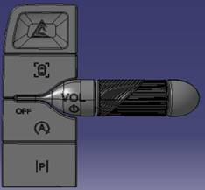
Mini ICP (LIN) Console | Power Volume |  | Button |  |  |  |  |  | 0x1F ICPBtnID_OnOff | Press | 如果信息娱乐系统关闭且点火位置=关闭（HMI_HMIMode_St = off），则在扩展播放模式下激活音频系统（有关详细信息，请参阅SPSS）。 在扩展播放模式下，按电源按钮将关闭扩展播放。 如果IVI系统打开（HMI_HMIMode_St = on）： 1）电话未激活：激活/禁用音频系统 2）通话处于活动状态：无任何操作（在扩展播放模式下，将通话更改为隐私） | 在显示屏上更新音量级别 | 输出所需的音量 | 按键按下 | Volume APIM SPSS v1.3 Jan 31, 2018 Volume APIM Imp Guide v1.3 Jan 31, 2018 Volume Logical to Physical CAN signal mapping Feb 5, 2018
 |  |  | Knob |  |  |  |  |  | ICPVolumeCmd (dedicated signal) – See ICP LIN specifications list for encoding ICPVolumeCmd2 (dedicated signal) – See ICP LIN specifications list for encoding | 向上滚动 | 提高音量 | 在显示屏上更新音量级别 | 输出所需的音量 | 滚轮向上滚动
 |  |  | Knob |  |  |  |  |  | ICPVolumeCmd (dedicated signal) – See ICP LIN specifications list for encoding ICPVolumeCmd2 (dedicated signal) – See ICP LIN specifications list for encoding | 向下滚动 | 降低音量 | 在显示屏上更新音量级别 | 输出所需的音量 | 滚轮向下滚动
 | DAT Shortcut |  | Button |  |  |  |  |  | ICPBtnID_DriverAssist | Press

CX727
Control |  |  |  | Signal |  |  |  |  |  | 动作 |  | 反馈 |  |  | SPSS Documents
Module | Label | Graphic | Type | CAN |  |  |  |  | LIN | Input | Output | 视觉 | 听觉 | 触觉
 |  |  |  | 0x2A0 EFP_Button_Press | 0x360 Clmt_Button_Stat3_HS3 | CGEA1.2 0x81 | CGEA1.3 0x2A1 | 0x2A2 RACM_Button_Press | ICP
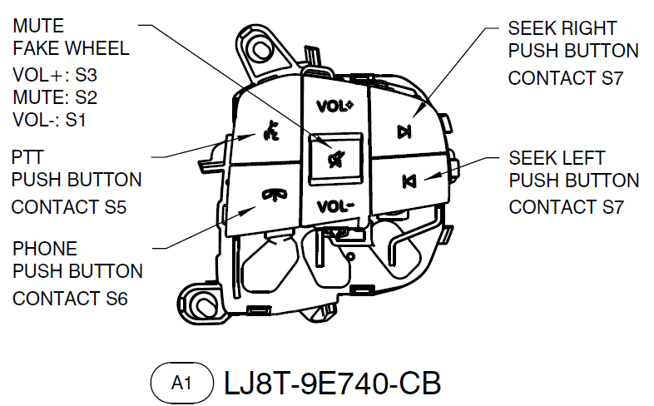
SWCs (CAN) | Seek- |  | Button | 0x32 Seek_Left | - | SteWhlCtl_Seek_Left | 0x32 Seek_Left |  |  | Press | Audio System Off:无动作 AM，FM: 调到前一个存储的预设电台 媒体播放器: 按一下即可重新播放当前歌曲； 连续两下将开始播放上一首歌曲。 | AM,FM:收音频率更新 媒体播放:显示更新的曲目 | AM,FM:收音频率更新 媒体播放:听到更新的曲目 | 按键按下 | Audio Management APIM Imp Guide v1.5.1 Sep 26, 2018.xlsx Audio Management Logical to Physical CAN signal mapping Sep 7, 2018.docx Audio Management SPSS v1.5 Sep 7, 2018.pdf Audio Management Supplement SYNC 4.1 July 13th, 2018.docx Audio Settings Deployment May 9th, 2019.docx Audio Settings Logical to Physical CAN signal mapping Sep 6, 2018.docx Audio Settings v2 APIM Imp Guide v1.1 May 23, 2019.xlsx Audio Settings v2 APIM SPSS v1.1 May 23, 2019.pdf
 |  |  |  |  |  |  |  |  |  | Press&hold | Audio System Off:无动作 AM, FM: 快速向下搜索 媒体播放器: 快退当前歌曲
 | Seek + |  | Button | 0x33 Seek_Right | - | SteWhlCtl_Seek_Right | 0x33 Seek_Right |  |  | Press | Audio System Off: 无动作 AM, FM: 调到下一个存储的预设电台 Media Player: 播放下一首歌曲 | AM,FM:收音频率更新 媒体播放:显示更新的曲目 | AM,FM:收音频率更新 媒体播放:听到更新的曲目 | 按键按下 | Audio Management APIM Imp Guide v1.5.1 Sep 26, 2018.xlsx Audio Management Logical to Physical CAN signal mapping Sep 7, 2018.docx Audio Management SPSS v1.5 Sep 7, 2018.pdf Audio Management Supplement SYNC 4.1 July 13th, 2018.docx Audio Settings Deployment May 9th, 2019.docx Audio Settings Logical to Physical CAN signal mapping Sep 6, 2018.docx Audio Settings v2 APIM Imp Guide v1.1 May 23, 2019.xlsx Audio Settings v2 APIM SPSS v1.1 May 23, 2019.pdf
 |  |  |  |  |  |  |  |  |  | Press&hold | Audio System Off: 无动作 AM, FM: 快速向上搜索 媒体播放器: 快进当前歌曲
 | Vol + |  | Button | SetVolume or SetPointVolume | - | SteWhlCtl_Volume_Up | 0xFD Volume Up |  |  | Press | 音量增加1 | 在显示屏上更新音量级别 | 输出所需的音量 | 按键按下 | Volume APIM SPSS v1.3 Jan 31, 2018 Volume APIM Imp Guide v1.3 Jan 31, 2018 Volume Logical to Physical CAN signal mapping Feb 5, 2018
 |  |  |  |  |  |  |  |  |  | Press&hold | 持续提高音量
 | Vol - |  | Button | SetVolume or SetPointVolume | - | SteWhlCtl_Volume_Down | 0xFE Volume Down |  |  | Press | 音量减少1 | 在显示屏上更新音量级别 | 输出所需的音量 | 按键按下
 |  |  |  |  |  |  |  |  |  | Press&hold | 持续减少音量
 | Push to Talk (Voice)(PTT) |  | Button | 0x30 Voice_PTT | - | SteWhlCtl_Voice_PTT | 0x30 Voice_PTT |  |  | Press | 参见 ”Voice“ Worksheet | 参见 ”Voice“ Worksheet | 参见 ”Voice“ Worksheet | 按键按下 | Voice recognition spec-20191121.pdf Voice recognition spec - 20191226 01 Voice recognition feature list v1.1 - 20200221 【附表】语音各垂类指令集-phase3&phase4 v1.1-20200123
 |  |  |  |  |  |  |  |  |  | Press&hold
 | Phone "Send&End" |  | Button | 0x19 Phone | - | SteWhlCtl_Phone | 0x19 Phone |  |  | 参见”Phone“ Worksheet中Single Phone button表格 |  | 中控显示屏显示更新Source信息 | 无 | 按键按下 | BT Phone APIM SPSS v1.9 April 24 2015.pdf Smart cockpit BT Solution.pdf
 | Mute |  | Button | 0x44 Mute | - | SteWhlCtl_Mute | 0x44 Mute |  |  | Press | 参见 "Pause & Mute" Worksheet | 中控显示屏显示静音指示 | 静音 | 按键按下 | Audio Management APIM Imp Guide v1.5.1 Sep 26, 2018.xlsx Audio Management Logical to Physical CAN signal mapping Sep 7, 2018.docx Audio Management SPSS v1.5 Sep 7, 2018.pdf Audio Management Supplement SYNC 4.1 July 13th, 2018.docx Audio Settings Deployment May 9th, 2019.docx Audio Settings Logical to Physical CAN signal mapping Sep 6, 2018.docx Audio Settings v2 APIM Imp Guide v1.1 May 23, 2019.xlsx Audio Settings v2 APIM SPSS v1.1 May 23, 2019.pdf
 |  |  |  |  |  |  |  |  |  | Press&hold | 参见 "Pause & Mute" Worksheet
Mini ICP (LIN) Console | Volume |  | Button |  |  |  |  |  | ICPVolumeCmd (dedicated signal) – See ICP LIN specifications list for encoding ICPVolumeCmd2 (dedicated signal) – See ICP LIN specifications list for encoding | Press |  | 在显示屏上更新音量级别 | 输出所需的音量 | 按键按下 | Volume APIM SPSS v1.3 Jan 31, 2018 Volume APIM Imp Guide v1.3 Jan 31, 2018 Volume Logical to Physical CAN signal mapping Feb 5, 2018

U725
Control |  |  |  | Signal |  |  |  |  |  | 动作 |  | 反馈 |  |  | SPSS Documents
Module | Label | Graphic | Type | CAN |  |  |  |  | LIN | Input | Output | 视觉 | 听觉 | 触觉
 |  |  |  | 0x2A0 EFP_Button_Press | 0x360 Clmt_Button_Stat3_HS3 | CGEA1.2 0x81 | CGEA1.3 0x2A1 | 0x2A2 RACM_Button_Press | ICP
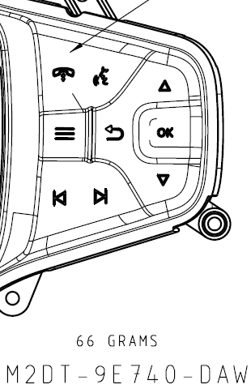
SWCs (CAN) | Up |  | Button | - | - | SteWhlCtl_RSide_CursorUp | 0x2B Infotainment_CursorUP |  |  | Press |  |  |  | 按键按下
 | Down |  | Button | - | - | SteWhlCtl_RSide_CursorDown | 0x2C Infotainment_CursorDown |  |  | Press |  |  |  | 按键按下
 | OK |  | Button | - | - | SteWhlCtl_RSide_OK | 0x28 Infotainment_OK |  |  | Press |  |  |  | 按键按下
 | Seek- |  | Button | 0x32 Seek_Left | - | SteWhlCtl_Seek_Left | 0x32 Seek_Left |  |  | Press | Audio System Off:无动作 AM，FM: 调到前一个存储的预设电台 媒体播放器: 按一下即可重新播放当前歌曲； 连续两下将开始播放上一首歌曲。 | AM,FM:收音频率更新 媒体播放:显示更新的曲目 | AM,FM:收音频率更新 媒体播放:听到更新的曲目 | 按键按下 | Audio Management APIM Imp Guide v1.5.1 Sep 26, 2018.xlsx Audio Management Logical to Physical CAN signal mapping Sep 7, 2018.docx Audio Management SPSS v1.5 Sep 7, 2018.pdf Audio Management Supplement SYNC 4.1 July 13th, 2018.docx Audio Settings Deployment May 9th, 2019.docx Audio Settings Logical to Physical CAN signal mapping Sep 6, 2018.docx Audio Settings v2 APIM Imp Guide v1.1 May 23, 2019.xlsx Audio Settings v2 APIM SPSS v1.1 May 23, 2019.pdf
 |  |  |  |  |  |  |  |  |  | Press&hold | Audio System Off:无动作 AM, FM: 快速向下搜索 媒体播放器: 快退当前歌曲
 | Seek + |  | Button | 0x33 Seek_Right | - | SteWhlCtl_Seek_Right | 0x33 Seek_Right |  |  | Press | Audio System Off: 无动作 AM, FM: 调到下一个存储的预设电台 Media Player: 播放下一首歌曲 | AM,FM:收音频率更新 媒体播放:显示更新的曲目 | AM,FM:收音频率更新 媒体播放:听到更新的曲目 | 按键按下 | Audio Management APIM Imp Guide v1.5.1 Sep 26, 2018.xlsx Audio Management Logical to Physical CAN signal mapping Sep 7, 2018.docx Audio Management SPSS v1.5 Sep 7, 2018.pdf Audio Management Supplement SYNC 4.1 July 13th, 2018.docx Audio Settings Deployment May 9th, 2019.docx Audio Settings Logical to Physical CAN signal mapping Sep 6, 2018.docx Audio Settings v2 APIM Imp Guide v1.1 May 23, 2019.xlsx Audio Settings v2 APIM SPSS v1.1 May 23, 2019.pdf
 |  |  |  |  |  |  |  |  |  | Press&hold | Audio System Off: 无动作 AM, FM: 快速向上搜索 媒体播放器: 快进当前歌曲
 | Vol + |  | Button | SetVolume or SetPointVolume | - | SteWhlCtl_Volume_Up | 0xFD Volume Up |  |  | Press | 音量增加1 | 在显示屏上更新音量级别 | 输出所需的音量 | 按键按下 | Volume APIM SPSS v1.3 Jan 31, 2018 Volume APIM Imp Guide v1.3 Jan 31, 2018 Volume Logical to Physical CAN signal mapping Feb 5, 2018
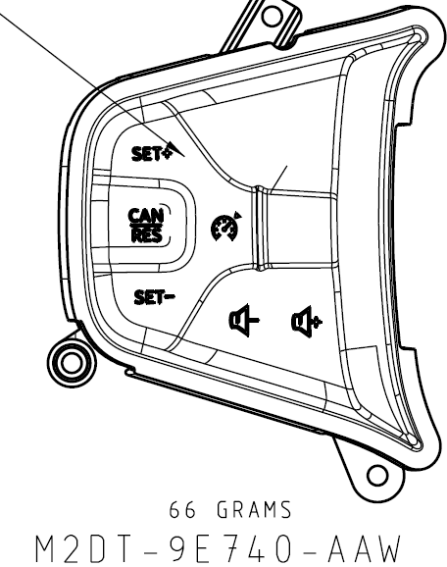
 |  |  |  |  |  |  |  |  |  | Press&hold | 持续提高音量
 | Vol - |  | Button | SetVolume or SetPointVolume | - | SteWhlCtl_Volume_Down | 0xFE Volume Down |  |  | Press | 音量减少1 | 在显示屏上更新音量级别 | 输出所需的音量 | 按键按下
 |  |  |  |  |  |  |  |  |  | Press&hold | 持续减少音量
 | Push to Talk (Voice)(PTT) |  | Button | 0x30 Voice_PTT | - | SteWhlCtl_Voice_PTT | 0x30 Voice_PTT |  |  | Press | 参见 ”Voice“ Worksheet | 参见 ”Voice“ Worksheet | 参见 ”Voice“ Worksheet | 按键按下 | Voice recognition spec-20191121.pdf Voice recognition spec - 20191226 01 Voice recognition feature list v1.1 - 20200221 【附表】语音各垂类指令集-phase3&phase4 v1.1-20200123
 |  |  |  |  |  |  |  |  |  | Press&hold
 | Phone "Send&End" |  | Button | 0x19 Phone | - | SteWhlCtl_Phone | 0x19 Phone |  |  | 参见”Phone“ Worksheet中Single Phone button表格 |  | 中控显示屏显示更新Source信息 | 无 | 按键按下 | BT Phone APIM SPSS v1.9 April 24 2015.pdf Smart cockpit BT Solution.pdf
 | MENU |  | Button | 0x17 Menu | - | - | - |  |  | Press | 进入/退出设置菜单 | 中控显示屏显示/隐藏设置菜单界面 | 如果设置为开，则发出Beep音 | 按键按下
 |  |  |  |  |  |  |  |  |  | Press&hold | 无动作
 | Back |  | Button | 0x68 Back | - | - | - |  |  | Press | 菜单/列表返回上一步 | 中控显示屏显示更新的娱乐信息 | 无 | 按键按下
 |  |  |  |  |  |  |  |  |  | Press&Hold | 持续返回，直到回到主界面
Mini ICP (LIN) Console | Seek Left |  | Push Button (or Touch Sense) |  |  |  |  |  | 0x32 ICPBtnID_SeekLeft | Press | 音频开启: AM/FM: 调到下一个更低的频率； 媒体播放器：播放前一个媒体对象; 音频关闭: 无动作 | 显示更新后的娱乐信息 | 输出更新后的娱乐内容 | 按键按下 | Audio Management APIM Imp Guide v1.5.1 Sep 26, 2018.xlsx Audio Management Logical to Physical CAN signal mapping Sep 7, 2018.docx Audio Management SPSS v1.5 Sep 7, 2018.pdf Audio Management Supplement SYNC 4.1 July 13th, 2018.docx Audio Settings Deployment May 9th, 2019.docx Audio Settings Logical to Physical CAN signal mapping Sep 6, 2018.docx Audio Settings v2 APIM Imp Guide v1.1 May 23, 2019.xlsx Audio Settings v2 APIM SPSS v1.1 May 23, 2019.pdf
 |  |  |  |  |  |  |  |  |  | Press&hold | 音频开启: AM, FM: 快速向下搜索 媒体播放器: 快退当前歌曲 音频关闭: 无动作
 | Seek Right |  | Push Button (or Touch Sense) |  |  |  |  |  | 0x33 ICPBtnID_SeekRight | Press | 音频开启: AM/FM: 调到下一个更高的频率； 媒体播放器：播放下一个媒体对象; 音频关闭: 无动作 | 显示更新后的娱乐信息 | 输出更新后的娱乐内容 | 按键按下 | Audio Management APIM Imp Guide v1.5.1 Sep 26, 2018.xlsx Audio Management Logical to Physical CAN signal mapping Sep 7, 2018.docx Audio Management SPSS v1.5 Sep 7, 2018.pdf Audio Management Supplement SYNC 4.1 July 13th, 2018.docx Audio Settings Deployment May 9th, 2019.docx Audio Settings Logical to Physical CAN signal mapping Sep 6, 2018.docx Audio Settings v2 APIM Imp Guide v1.1 May 23, 2019.xlsx Audio Settings v2 APIM SPSS v1.1 May 23, 2019.pdf
 |  |  |  |  |  |  |  |  |  | Press&hold | 音频开启: AM, FM: 快速向上搜索 媒体播放器: 快进当前歌曲 音频关闭: 无动作
 | Play / Pause icon |  | Push Button (or Touch Sense) |  |  |  |  |  | 0x66 ICPBtnID_PlayPause | Press | 音频关闭: 无动作 AM/FM、媒体播放器参见 "Pause & Mute" Worksheet | 显示更新后的娱乐信息 | 输出更新后的娱乐内容 | 按键按下 | Audio Management APIM Imp Guide v1.5.1 Sep 26, 2018.xlsx Audio Management Logical to Physical CAN signal mapping Sep 7, 2018.docx Audio Management SPSS v1.5 Sep 7, 2018.pdf Audio Management Supplement SYNC 4.1 July 13th, 2018.docx Audio Settings Deployment May 9th, 2019.docx Audio Settings Logical to Physical CAN signal mapping Sep 6, 2018.docx Audio Settings v2 APIM Imp Guide v1.1 May 23, 2019.xlsx Audio Settings v2 APIM SPSS v1.1 May 23, 2019.pdf
 |  |  |  |  |  |  |  |  |  | Press&hold | 无动作
 | Knob Volume and power on/off |  | Knob and Push Button |  |  |  |  |  | ICPVolumeCmd (dedicated signal) – See ICP LIN specifications list for encoding ICPVolumeCmd2 (dedicated signal) – See ICP LIN specifications list for encoding | Clockwise turn or turn up | 提高音量 | 在显示屏上更新音量级别 | 输出所需的音量 | 旋钮定位 | Volume APIM SPSS v1.3 Jan 31, 2018 Volume APIM Imp Guide v1.3 Jan 31, 2018 Volume Logical to Physical CAN signal mapping Feb 5, 2018
 |  |  |  |  |  |  |  |  |  | Counter-clockwise turn or turn down | 减少音量
 |  |  |  |  |  |  |  |  |  | Press | 如果信息娱乐系统关闭且点火位置=关闭（HMI_HMIMode_St = off），则在扩展播放模式下激活音频系统（有关详细信息，请参阅SPSS）。 在扩展播放模式下，按电源按钮将关闭扩展播放。 如果IVI系统打开（HMI_HMIMode_St = on）： 1）电话未激活：激活/禁用音频系统 2）通话处于活动状态：无任何操作（在扩展播放模式下，将通话更改为隐私）
 | Knob Tune |  | Knob |  |  |  |  |  | ICPRotaryCmd (Rotary Tune Knob) 0x4A ICPBtnID_Tune_Up (Push Tune Button) 0x4B ICPBtnID_Tune_Down(Push Tune Button) | Clockwise turn | 音频开启: AM/FM: 调到下一个更高的频率； 媒体播放器：播放下一个媒体对象; 音频关闭: 无动作 | 显示更新后的娱乐信息 | 输出更新后的娱乐内容 | 旋钮定位 | Audio Management APIM Imp Guide v1.5.1 Sep 26, 2018.xlsx Audio Management Logical to Physical CAN signal mapping Sep 7, 2018.docx Audio Management SPSS v1.5 Sep 7, 2018.pdf Audio Management Supplement SYNC 4.1 July 13th, 2018.docx Audio Settings Deployment May 9th, 2019.docx Audio Settings Logical to Physical CAN signal mapping Sep 6, 2018.docx Audio Settings v2 APIM Imp Guide v1.1 May 23, 2019.xlsx Audio Settings v2 APIM SPSS v1.1 May 23, 2019.pdf
 |  |  |  |  |  |  |  |  |  | Counter-clockwise turn | 音频开启: AM/FM: 调到下一个更低的频率； 媒体播放器：播放前一个媒体对象; 音频关闭: 无动作
RCCM CCH/EFP | Dual AC |  | Push Button | E_Frt_Btn_Status_1st E_Frt_Btn_Status_2nd | Dual_Button_Stt | - | - |  |  | Press | 开启/关闭Dual | 控制指示器应显示所选状态。 显示屏显示更新的信息。 | 如有设置音，则发出“beep" | 按键按下 或 无 | Climate Control CGEA 1.3 APIM Imp Guide ver1.1 Oct 30, 2014.xlsx Climate Control CGEA 1.3 APIM SPSS ver1.1 Oct 30, 2014.docx Climate Control CGEA 1.3 APIM SPSS ver1.1 Oct 30, 2014.pdf
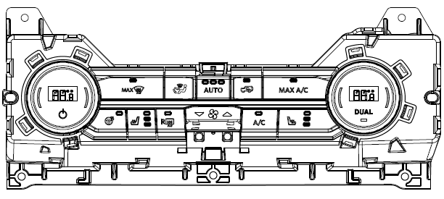
 |  |  |  |  |  |  |  |  |  | Press&hold | 无动作
 | A/C |  | Push Button | - |  | - | - |  |  | Press | 打开/关闭空调 | 控制指示灯应显示所选状态 显示屏上的弹出窗口显示更新状态。 | 如有设置音，则发出“beep" | 按键按下 或 无 | Climate Control CGEA 1.3 APIM Imp Guide ver1.1 Oct 30, 2014.xlsx Climate Control CGEA 1.3 APIM SPSS ver1.1 Oct 30, 2014.docx Climate Control CGEA 1.3 APIM SPSS ver1.1 Oct 30, 2014.pdf
 |  |  |  |  |  |  |  |  |  | Press&hold | 无动作
 | Max A/C |  | Push Button | - |  | - | - |  |  | Press | 开启最大A / C功能 | 控制指示灯应显示所选状态 显示屏上的弹出窗口显示更新状态。 | 如有设置音，则发出“beep" | 按键按下 或 无 | Climate Control CGEA 1.3 APIM Imp Guide ver1.1 Oct 30, 2014.xlsx Climate Control CGEA 1.3 APIM SPSS ver1.1 Oct 30, 2014.docx Climate Control CGEA 1.3 APIM SPSS ver1.1 Oct 30, 2014.pdf
 |  |  |  |  |  |  |  |  |  | Press&hold | 无动作
 | Auto |  | Push Button | - |  | - | - |  |  | Press | 打开风扇和气流模式设置的自动控制; 通过自动风扇限制器循环; 重设自动 | 控制指示灯应显示所选状态 显示屏上的弹出窗口显示更新状态。 | 如有设置音，则发出“beep" | 按键按下 或 无 | Climate Control CGEA 1.3 APIM Imp Guide ver1.1 Oct 30, 2014.xlsx Climate Control CGEA 1.3 APIM SPSS ver1.1 Oct 30, 2014.docx Climate Control CGEA 1.3 APIM SPSS ver1.1 Oct 30, 2014.pdf
 |  |  |  |  |  |  |  |  |  | Press&hold | 关闭Dual
 | Fan up/down |  | Push Button | - |  | - | - |  |  | Press | 逐次增加/降低 风速 | 控制指示灯应显示所选状态 显示屏上的弹出窗口显示更新状态。 | 如有设置音，则发出“beep" | 按键按下 或 无 | Climate Control CGEA 1.3 APIM Imp Guide ver1.1 Oct 30, 2014.xlsx Climate Control CGEA 1.3 APIM SPSS ver1.1 Oct 30, 2014.docx Climate Control CGEA 1.3 APIM SPSS ver1.1 Oct 30, 2014.pdf
 |  |  |  |  |  |  |  |  |  | Press&hold | 连续增加/降低 风速
 | MIrror Defrost |  | Push Button | - | Defrost_Btn_Stt | - | - |  |  | Press | 打开/关闭前除霜 | 控制指示灯应显示所选状态 显示屏上的弹出窗口显示更新状态。 | 如有设置音，则发出“beep" | 按键按下 或 无 | Climate Control CGEA 1.3 APIM Imp Guide ver1.1 Oct 30, 2014.xlsx Climate Control CGEA 1.3 APIM SPSS ver1.1 Oct 30, 2014.docx Climate Control CGEA 1.3 APIM SPSS ver1.1 Oct 30, 2014.pdf
 |  |  |  |  |  |  |  |  |  | Press&hold | 无动作
 | Max Defrost |  | Push Button | - | Max_Defrost_Btn_Stt | - | - |  |  | Press | 打开/关闭后窗加热除霜及其按键指示灯 | 控制指示灯应显示所选状态 显示屏上的弹出窗口显示更新状态。 | 如有设置音，则发出“beep" | 按键按下 或 无 | Climate Control CGEA 1.3 APIM Imp Guide ver1.1 Oct 30, 2014.xlsx Climate Control CGEA 1.3 APIM SPSS ver1.1 Oct 30, 2014.docx Climate Control CGEA 1.3 APIM SPSS ver1.1 Oct 30, 2014.pdf
 |  |  |  |  |  |  |  |  |  | Press&hold | 无动作
 | Rear Defrost |  | Push Button | - | Rear_Defrost_Btn_Stt | - | - |  |  | Press | 打开/关闭后窗加热除霜及其按键指示灯 | 控制指示灯应显示所选状态 显示屏上的弹出窗口显示更新状态。 | 如有设置音，则发出“beep" | 按键按下 或 无 | Climate Control CGEA 1.3 APIM Imp Guide ver1.1 Oct 30, 2014.xlsx Climate Control CGEA 1.3 APIM SPSS ver1.1 Oct 30, 2014.docx Climate Control CGEA 1.3 APIM SPSS ver1.1 Oct 30, 2014.pdf
 |  |  |  |  |  |  |  |  |  | Press&hold | 无动作
 | Heated Steering Wheel |  | Push Button | - | Htd_Strg_Whl_Btn_Stt | - | - |  |  | Press | 打开/关闭方向盘加热 | 控制指示灯应显示所选状态 显示屏上的弹出窗口显示更新状态。 | 如有设置音，则发出“beep" | 按键按下 或 无
 |  |  |  |  |  |  |  |  |  | Press&hold | 无动作
 | Driver Heated Seat adjust |  | Push Button | - | LHS_Htd_Seat_Btn_Stt | - | - |  |  | Press | 选择驾驶员座椅加热的等级 | 指示器显示所选的等级 | 如有设置音，则发出“beep" | 按键按下 或 无 | Multi Contoured Seats Client V2 Imp Guide v1.3 June 28, 2018.xlsx Multi Contoured Seats Client V2 SPSS v1.3 June 28, 2018.docx Multi Contoured Seats Client V2 SPSS v1.3 June 28, 2018.pdf
 |  |  |  |  |  |  |  |  |  | Press&hold | 无动作
 | Passenger Heated Seat adjust |  | Push Button | - | RHS_Htd_Seat_Btn_Stt | - | - |  |  | Press | 选择乘客座椅加热的等级 | 指示器显示所选的等级 | 如有设置音，则发出“beep" | 按键按下 或 无 | Multi Contoured Seats Client V2 Imp Guide v1.3 June 28, 2018.xlsx Multi Contoured Seats Client V2 SPSS v1.3 June 28, 2018.docx Multi Contoured Seats Client V2 SPSS v1.3 June 28, 2018.pdf
 |  |  |  |  |  |  |  |  |  | Press&hold | 无动作
 | Air Recirculate |  | Push Button | - | Auto_Recirc_Btn_Stt | - | - |  |  | Press | 打开/关闭空气再循环及其按键指示灯 | 控制指示器应显示所选状态。 显示屏显示更新的信息。 | 如有设置音，则发出“beep" | 按键按下 或 无 | Climate Control CGEA 1.3 APIM Imp Guide ver1.1 Oct 30, 2014.xlsx Climate Control CGEA 1.3 APIM SPSS ver1.1 Oct 30, 2014.docx Climate Control CGEA 1.3 APIM SPSS ver1.1 Oct 30, 2014.pdf
 |  |  |  |  |  |  |  |  |  | Press&hold | 无动作
 | Climate power |  | Push Button | - | Front_Power_Btn_Stt | - | - |  |  | Press | 打开智能空调的气候功能及其按键指示灯 关闭智能空调的气候功能及其按键指示灯 | 空调信息显示在中央显示屏上 | 如有设置音，则发出“beep" | 按键按下 或 无 | Climate Control CGEA 1.3 APIM Imp Guide ver1.1 Oct 30, 2014.xlsx Climate Control CGEA 1.3 APIM SPSS ver1.1 Oct 30, 2014.docx Climate Control CGEA 1.3 APIM SPSS ver1.1 Oct 30, 2014.pdf
 |  |  |  |  |  |  |  |  |  | Press&hold | 无动作

P702
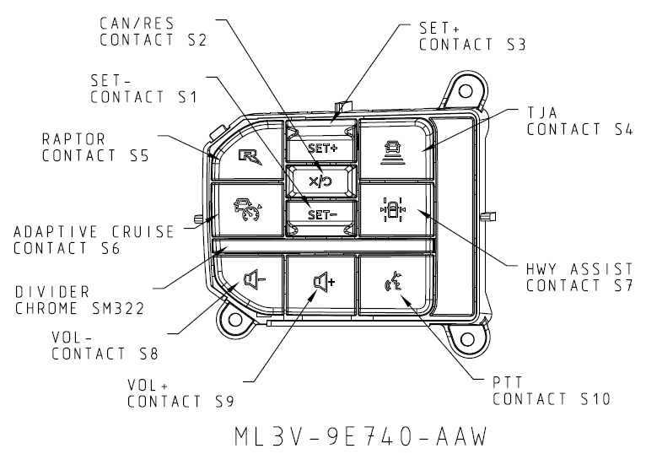
Control |  |  |  | Signal |  |  |  |  |  | 动作 |  | 反馈 |  |  | SPSS Documents
Module | Label | Graphic | Type | CAN |  |  |  |  | LIN | Input | Output | 视觉 | 听觉 | 触觉
 |  |  |  | 0x2A0 EFP_Button_Press | 0x360 Clmt_Button_Stat3_HS3 | CGEA1.2 0x81 | CGEA1.3 0x2A1 | 0x2A2 RACM_Button_Press | ICP
SWCs (CAN) | Up |  | Button | - | - | SteWhlCtl_RSide_CursorUp | 0x2B Infotainment_CursorUP |  |  | Press |  |  |  | 按键按下
 | Down |  | Button | - | - | SteWhlCtl_RSide_CursorDown | 0x2C Infotainment_CursorDown |  |  | Press |  |  |  | 按键按下
 | OK |  | Button | - | - | SteWhlCtl_RSide_OK | 0x28 Infotainment_OK |  |  | Press |  |  |  | 按键按下
 | Seek- |  | Button | 0x32 Seek_Left | - | SteWhlCtl_Seek_Left | 0x32 Seek_Left |  |  | Press | Audio System Off:无动作 AM，FM: 调到前一个存储的预设电台 媒体播放器: 按一下即可重新播放当前歌曲； 连续两下将开始播放上一首歌曲。 | AM,FM:收音频率更新 媒体播放:显示更新的曲目 | AM,FM:收音频率更新 媒体播放:听到更新的曲目 | 按键按下 | Audio Management APIM Imp Guide v1.5.1 Sep 26, 2018.xlsx Audio Management Logical to Physical CAN signal mapping Sep 7, 2018.docx Audio Management SPSS v1.5 Sep 7, 2018.pdf Audio Management Supplement SYNC 4.1 July 13th, 2018.docx Audio Settings Deployment May 9th, 2019.docx Audio Settings Logical to Physical CAN signal mapping Sep 6, 2018.docx Audio Settings v2 APIM Imp Guide v1.1 May 23, 2019.xlsx Audio Settings v2 APIM SPSS v1.1 May 23, 2019.pdf
 |  |  |  |  |  |  |  |  |  | Press&hold | Audio System Off:无动作 AM, FM: 快速向下搜索 媒体播放器: 快退当前歌曲
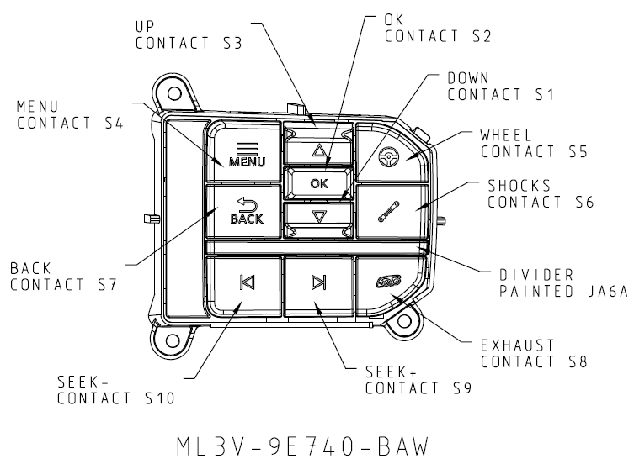
 | Seek + |  | Button | 0x33 Seek_Right | - | SteWhlCtl_Seek_Right | 0x33 Seek_Right |  |  | Press | Audio System Off: 无动作 AM, FM: 调到下一个存储的预设电台 Media Player: 播放下一首歌曲 | AM,FM:收音频率更新 媒体播放:显示更新的曲目 | AM,FM:收音频率更新 媒体播放:听到更新的曲目 | 按键按下 | Audio Management APIM Imp Guide v1.5.1 Sep 26, 2018.xlsx Audio Management Logical to Physical CAN signal mapping Sep 7, 2018.docx Audio Management SPSS v1.5 Sep 7, 2018.pdf Audio Management Supplement SYNC 4.1 July 13th, 2018.docx Audio Settings Deployment May 9th, 2019.docx Audio Settings Logical to Physical CAN signal mapping Sep 6, 2018.docx Audio Settings v2 APIM Imp Guide v1.1 May 23, 2019.xlsx Audio Settings v2 APIM SPSS v1.1 May 23, 2019.pdf
 |  |  |  |  |  |  |  |  |  | Press&hold | Audio System Off: 无动作 AM, FM: 快速向上搜索 媒体播放器: 快进当前歌曲
 | Vol + |  | Button | SetVolume or SetPointVolume | - | SteWhlCtl_Volume_Up | 0xFD Volume Up |  |  | Press | 音量增加1 | 在显示屏上更新音量级别 | 输出所需的音量 | 按键按下 | Volume APIM SPSS v1.3 Jan 31, 2018 Volume APIM Imp Guide v1.3 Jan 31, 2018 Volume Logical to Physical CAN signal mapping Feb 5, 2018
 |  |  |  |  |  |  |  |  |  | Press&hold | 持续提高音量
 | Vol - |  | Button | SetVolume or SetPointVolume | - | SteWhlCtl_Volume_Down | 0xFE Volume Down |  |  | Press | 音量减少1 | 在显示屏上更新音量级别 | 输出所需的音量 | 按键按下
 |  |  |  |  |  |  |  |  |  | Press&hold | 持续减少音量
 | Push to Talk (Voice)(PTT) |  | Button | 0x30 Voice_PTT | - | SteWhlCtl_Voice_PTT | 0x30 Voice_PTT |  |  | Press | 参见 ”Voice“ Worksheet | 参见 ”Voice“ Worksheet | 参见 ”Voice“ Worksheet | 按键按下 | Voice recognition spec-20191121.pdf Voice recognition spec - 20191226 01 Voice recognition feature list v1.1 - 20200221 【附表】语音各垂类指令集-phase3&phase4 v1.1-20200123
 |  |  |  |  |  |  |  |  |  | Press&hold
 | MENU |  | Button | 0x17 Menu | - | - | - |  |  | Press | 进入/退出设置菜单 | 中控显示屏显示/隐藏设置菜单界面 | 如果设置为开，则发出Beep音 | 按键按下
 |  |  |  |  |  |  |  |  |  | Press&hold | 无动作
 | Back |  | Button | 0x68 Back | - | - | - |  |  | Press | 菜单/列表返回上一步 | 中控显示屏显示更新的娱乐信息 | 无 | 按键按下
 |  |  |  |  |  |  |  |  |  | Press&Hold | 持续返回，直到回到主界面
Mini ICP (LIN) Console | Seek Left |  | Push Button (or Touch Sense) |  |  |  |  |  | 0x32 ICPBtnID_SeekLeft | Press | 音频开启: AM/FM: 调到下一个更低的频率； 媒体播放器：播放前一个媒体对象; 音频关闭: 无动作 | 显示更新后的娱乐信息 | 输出更新后的娱乐内容 | 按键按下 | Audio Management APIM Imp Guide v1.5.1 Sep 26, 2018.xlsx Audio Management Logical to Physical CAN signal mapping Sep 7, 2018.docx Audio Management SPSS v1.5 Sep 7, 2018.pdf Audio Management Supplement SYNC 4.1 July 13th, 2018.docx Audio Settings Deployment May 9th, 2019.docx Audio Settings Logical to Physical CAN signal mapping Sep 6, 2018.docx Audio Settings v2 APIM Imp Guide v1.1 May 23, 2019.xlsx Audio Settings v2 APIM SPSS v1.1 May 23, 2019.pdf
 |  |  |  |  |  |  |  |  |  | Press&hold | 音频开启: AM, FM: 快速向下搜索 媒体播放器: 快退当前歌曲 音频关闭: 无动作
 | Seek Right |  | Push Button (or Touch Sense) |  |  |  |  |  | 0x33 ICPBtnID_SeekRight | Press | 音频开启: AM/FM: 调到下一个更高的频率； 媒体播放器：播放下一个媒体对象; 音频关闭: 无动作 | 显示更新后的娱乐信息 | 输出更新后的娱乐内容 | 按键按下 | Audio Management APIM Imp Guide v1.5.1 Sep 26, 2018.xlsx Audio Management Logical to Physical CAN signal mapping Sep 7, 2018.docx Audio Management SPSS v1.5 Sep 7, 2018.pdf Audio Management Supplement SYNC 4.1 July 13th, 2018.docx Audio Settings Deployment May 9th, 2019.docx Audio Settings Logical to Physical CAN signal mapping Sep 6, 2018.docx Audio Settings v2 APIM Imp Guide v1.1 May 23, 2019.xlsx Audio Settings v2 APIM SPSS v1.1 May 23, 2019.pdf
 |  |  |  |  |  |  |  |  |  | Press&hold | 音频开启: AM, FM: 快速向上搜索 媒体播放器: 快进当前歌曲 音频关闭: 无动作
 | Play / Pause icon |  | Push Button (or Touch Sense) |  |  |  |  |  | 0x66 ICPBtnID_PlayPause | Press | 音频关闭: 无动作 AM/FM、媒体播放器参见 "Pause & Mute" Worksheet | 显示更新后的娱乐信息 | 输出更新后的娱乐内容 | 按键按下 | Audio Management APIM Imp Guide v1.5.1 Sep 26, 2018.xlsx Audio Management Logical to Physical CAN signal mapping Sep 7, 2018.docx Audio Management SPSS v1.5 Sep 7, 2018.pdf Audio Management Supplement SYNC 4.1 July 13th, 2018.docx Audio Settings Deployment May 9th, 2019.docx Audio Settings Logical to Physical CAN signal mapping Sep 6, 2018.docx Audio Settings v2 APIM Imp Guide v1.1 May 23, 2019.xlsx Audio Settings v2 APIM SPSS v1.1 May 23, 2019.pdf
 |  |  |  |  |  |  |  |  |  | Press&hold | 无动作
 | Knob Volume and power on/off |  | Knob and Push Button |  |  |  |  |  | ICPVolumeCmd (dedicated signal) – See ICP LIN specifications list for encoding ICPVolumeCmd2 (dedicated signal) – See ICP LIN specifications list for encoding | Clockwise turn or turn up | 提高音量 | 在显示屏上更新音量级别 | 输出所需的音量 | 旋钮定位 | Volume APIM SPSS v1.3 Jan 31, 2018 Volume APIM Imp Guide v1.3 Jan 31, 2018 Volume Logical to Physical CAN signal mapping Feb 5, 2018
 |  |  |  |  |  |  |  |  |  | Counter-clockwise turn or turn down | 减少音量
 |  |  |  |  |  |  |  |  |  | Press | 如果信息娱乐系统关闭且点火位置=关闭（HMI_HMIMode_St = off），则在扩展播放模式下激活音频系统（有关详细信息，请参阅SPSS）。 在扩展播放模式下，按电源按钮将关闭扩展播放。 如果IVI系统打开（HMI_HMIMode_St = on）： 1）电话未激活：激活/禁用音频系统 2）通话处于活动状态：无任何操作（在扩展播放模式下，将通话更改为隐私）
 | Knob Tune |  | Knob |  |  |  |  |  | ICPRotaryCmd (Rotary Tune Knob) 0x4A ICPBtnID_Tune_Up (Push Tune Button) 0x4B ICPBtnID_Tune_Down(Push Tune Button) | Clockwise turn | 音频开启: AM/FM: 调到下一个更高的频率； 媒体播放器：播放下一个媒体对象; 音频关闭: 无动作 | 显示更新后的娱乐信息 | 输出更新后的娱乐内容 | 旋钮定位 | Audio Management APIM Imp Guide v1.5.1 Sep 26, 2018.xlsx Audio Management Logical to Physical CAN signal mapping Sep 7, 2018.docx Audio Management SPSS v1.5 Sep 7, 2018.pdf Audio Management Supplement SYNC 4.1 July 13th, 2018.docx Audio Settings Deployment May 9th, 2019.docx Audio Settings Logical to Physical CAN signal mapping Sep 6, 2018.docx Audio Settings v2 APIM Imp Guide v1.1 May 23, 2019.xlsx Audio Settings v2 APIM SPSS v1.1 May 23, 2019.pdf
 |  |  |  |  |  |  |  |  |  | Counter-clockwise turn | 音频开启: AM/FM: 调到下一个更低的频率； 媒体播放器：播放前一个媒体对象; 音频关闭: 无动作
 | Sound Menu |  | Push Button |  |  |  |  |  | 0x18 ICPBtnID_Sound | Press | 音源为收音或媒体源: 进入/退出菜单以调整声音设置。 音源为Phone: 无动作 | 显示显示/隐藏声音菜单设置屏幕。 | 如有设置音，则发出“beep" | 按键按下 | Audio Management APIM Imp Guide v1.5.1 Sep 26, 2018.xlsx Audio Management Logical to Physical CAN signal mapping Sep 7, 2018.docx Audio Management SPSS v1.5 Sep 7, 2018.pdf Audio Management Supplement SYNC 4.1 July 13th, 2018.docx Audio Settings Deployment May 9th, 2019.docx Audio Settings Logical to Physical CAN signal mapping Sep 6, 2018.docx Audio Settings v2 APIM Imp Guide v1.1 May 23, 2019.xlsx Audio Settings v2 APIM SPSS v1.1 May 23, 2019.pdf
 |  |  |  |  |  |  |  |  |  | Press&hold | 无动作
 | Source (All MEDIA) |  | Push Button (or Touch Sense) |  |  |  |  |  | 0x4F ICPBtnID_Media | Press | 更改媒体来源: AM, FM, BLUETOOTH STEREO, USB | 显示更新后的音源信息 | 娱乐源更改为相应的音源设备。 | 按键按下 | Audio Management APIM Imp Guide v1.5.1 Sep 26, 2018.xlsx Audio Management Logical to Physical CAN signal mapping Sep 7, 2018.docx Audio Management SPSS v1.5 Sep 7, 2018.pdf Audio Management Supplement SYNC 4.1 July 13th, 2018.docx Audio Settings Deployment May 9th, 2019.docx Audio Settings Logical to Physical CAN signal mapping Sep 6, 2018.docx Audio Settings v2 APIM Imp Guide v1.1 May 23, 2019.xlsx Audio Settings v2 APIM SPSS v1.1 May 23, 2019.pdf
 |  |  |  |  |  |  |  |  |  | Press&hold | 无动作
 | Display |  | Push Button |  |  |  |  |  | 0x50 ICPBtnID_Disp 0x3B ICPBtnID_DayNight | Press | 激活/关闭前面板显示； 如果配置了“平静屏幕”，请从“正常”切换到“平静屏幕”，再关闭，然后重复。 | 打开/关闭显示屏 | 如果设置为开，则发出Beep音 | 按键按下 | 【ID206】【Phase2 林肯(U554)】DisplayOff需求文档MRD_2020_01_02； 【ID206】【Phase4 福特（CD542&U625ICA）（高配）】DisplayOff需求文档MRD_2020_01_06； 【ID206】【Phase4 福特（CD542&U625ICA）低配】DisplayOff需求文档MRD_2020_01_02； 【ID206】【Phase4 福特（CX727）】DisplayOff需求文档MRD_2020_01_02； 【ID206】【Phase4 福特（U725&P702）】DisplayOff需求文档MRD_2020_01_02
 |  |  |  |  |  |  |  |  |  | Press&hold | 无动作
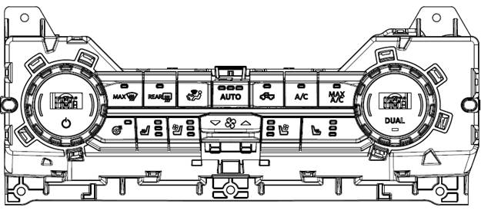
RCCM CCH/EFP | Dual AC |  | Push Button | E_Frt_Btn_Status_1st E_Frt_Btn_Status_2nd | Dual_Button_Stt | - | - |  |  | Press | 开启/关闭Dual | 控制指示器应显示所选状态。 显示屏显示更新的信息。 | 如有设置音，则发出“beep" | 按键按下 或 无 | Climate Control CGEA 1.3 APIM Imp Guide ver1.1 Oct 30, 2014.xlsx Climate Control CGEA 1.3 APIM SPSS ver1.1 Oct 30, 2014.docx Climate Control CGEA 1.3 APIM SPSS ver1.1 Oct 30, 2014.pdf
 |  |  |  |  |  |  |  |  |  | Press&hold | 无动作
 | A/C |  | Push Button | - |  | - | - |  |  | Press | 打开/关闭空调 | 控制指示灯应显示所选状态 显示屏上的弹出窗口显示更新状态。 | 如有设置音，则发出“beep" | 按键按下 或 无 | Climate Control CGEA 1.3 APIM Imp Guide ver1.1 Oct 30, 2014.xlsx Climate Control CGEA 1.3 APIM SPSS ver1.1 Oct 30, 2014.docx Climate Control CGEA 1.3 APIM SPSS ver1.1 Oct 30, 2014.pdf
 |  |  |  |  |  |  |  |  |  | Press&hold | 无动作
 | Max A/C |  | Push Button | - |  | - | - |  |  | Press | 开启最大A / C功能 | 控制指示灯应显示所选状态 显示屏上的弹出窗口显示更新状态。 | 如有设置音，则发出“beep" | 按键按下 或 无 | Climate Control CGEA 1.3 APIM Imp Guide ver1.1 Oct 30, 2014.xlsx Climate Control CGEA 1.3 APIM SPSS ver1.1 Oct 30, 2014.docx Climate Control CGEA 1.3 APIM SPSS ver1.1 Oct 30, 2014.pdf
 |  |  |  |  |  |  |  |  |  | Press&hold | 无动作
 | Auto |  | Push Button | - |  | - | - |  |  | Press | 打开风扇和气流模式设置的自动控制; 通过自动风扇限制器循环; 重设自动 | 控制指示灯应显示所选状态 显示屏上的弹出窗口显示更新状态。 | 如有设置音，则发出“beep" | 按键按下 或 无 | Climate Control CGEA 1.3 APIM Imp Guide ver1.1 Oct 30, 2014.xlsx Climate Control CGEA 1.3 APIM SPSS ver1.1 Oct 30, 2014.docx Climate Control CGEA 1.3 APIM SPSS ver1.1 Oct 30, 2014.pdf
 |  |  |  |  |  |  |  |  |  | Press&hold | 关闭Dual
 | Fan up/down |  | Push Button | - |  | - | - |  |  | Press | 逐次增加/降低 风速 | 控制指示灯应显示所选状态 显示屏上的弹出窗口显示更新状态。 | 如有设置音，则发出“beep" | 按键按下 或 无 | Climate Control CGEA 1.3 APIM Imp Guide ver1.1 Oct 30, 2014.xlsx Climate Control CGEA 1.3 APIM SPSS ver1.1 Oct 30, 2014.docx Climate Control CGEA 1.3 APIM SPSS ver1.1 Oct 30, 2014.pdf
 |  |  |  |  |  |  |  |  |  | Press&hold | 连续增加/降低 风速
 | MIrror Defrost |  | Push Button | - | Defrost_Btn_Stt | - | - |  |  | Press | 打开/关闭前除霜 | 控制指示灯应显示所选状态 显示屏上的弹出窗口显示更新状态。 | 如有设置音，则发出“beep" | 按键按下 或 无 | Climate Control CGEA 1.3 APIM Imp Guide ver1.1 Oct 30, 2014.xlsx Climate Control CGEA 1.3 APIM SPSS ver1.1 Oct 30, 2014.docx Climate Control CGEA 1.3 APIM SPSS ver1.1 Oct 30, 2014.pdf
 |  |  |  |  |  |  |  |  |  | Press&hold | 无动作
 | Max Defrost |  | Push Button | - | Max_Defrost_Btn_Stt | - | - |  |  | Press | 打开/关闭后窗加热除霜及其按键指示灯 | 控制指示灯应显示所选状态 显示屏上的弹出窗口显示更新状态。 | 如有设置音，则发出“beep" | 按键按下 或 无 | Climate Control CGEA 1.3 APIM Imp Guide ver1.1 Oct 30, 2014.xlsx Climate Control CGEA 1.3 APIM SPSS ver1.1 Oct 30, 2014.docx Climate Control CGEA 1.3 APIM SPSS ver1.1 Oct 30, 2014.pdf
 |  |  |  |  |  |  |  |  |  | Press&hold | 无动作
 | Rear Defrost |  | Push Button | - | Rear_Defrost_Btn_Stt | - | - |  |  | Press | 打开/关闭后窗加热除霜及其按键指示灯 | 控制指示灯应显示所选状态 显示屏上的弹出窗口显示更新状态。 | 如有设置音，则发出“beep" | 按键按下 或 无 | Climate Control CGEA 1.3 APIM Imp Guide ver1.1 Oct 30, 2014.xlsx Climate Control CGEA 1.3 APIM SPSS ver1.1 Oct 30, 2014.docx Climate Control CGEA 1.3 APIM SPSS ver1.1 Oct 30, 2014.pdf
 |  |  |  |  |  |  |  |  |  | Press&hold | 无动作
 | Heated Steering Wheel |  | Push Button | - | Htd_Strg_Whl_Btn_Stt | - | - |  |  | Press | 打开/关闭方向盘加热 | 控制指示灯应显示所选状态 显示屏上的弹出窗口显示更新状态。 | 如有设置音，则发出“beep" | 按键按下 或 无
 |  |  |  |  |  |  |  |  |  | Press&hold | 无动作
 | Driver Heated Seat adjust |  | Push Button | - | LHS_Htd_Seat_Btn_Stt | - | - |  |  | Press | 选择驾驶员座椅加热的等级 | 指示器显示所选的等级 | 如有设置音，则发出“beep" | 按键按下 或 无 | Multi Contoured Seats Client V2 Imp Guide v1.3 June 28, 2018.xlsx Multi Contoured Seats Client V2 SPSS v1.3 June 28, 2018.docx Multi Contoured Seats Client V2 SPSS v1.3 June 28, 2018.pdf
 |  |  |  |  |  |  |  |  |  | Press&hold | 无动作
 | Driver Cooled Seat adjust |  | Push Button | - | LHS_Cld_Seat_Btn_Stt | - | - |  |  | Press | 选择驾驶员座椅通风的等级 | 指示器显示所选的等级 | 如有设置音，则发出“beep" | 按键按下 或 无 | Multi Contoured Seats Client V2 Imp Guide v1.3 June 28, 2018.xlsx Multi Contoured Seats Client V2 SPSS v1.3 June 28, 2018.docx Multi Contoured Seats Client V2 SPSS v1.3 June 28, 2018.pdf
 |  |  |  |  |  |  |  |  |  | Press&hold | 无动作
 | Passenger Heated Seat adjust |  | Push Button | - | RHS_Htd_Seat_Btn_Stt | - | - |  |  | Press | 选择乘客座椅加热的等级 | 指示器显示所选的等级 | 如有设置音，则发出“beep" | 按键按下 或 无 | Multi Contoured Seats Client V2 Imp Guide v1.3 June 28, 2018.xlsx Multi Contoured Seats Client V2 SPSS v1.3 June 28, 2018.docx Multi Contoured Seats Client V2 SPSS v1.3 June 28, 2018.pdf
 |  |  |  |  |  |  |  |  |  | Press&hold | 无动作
 | Passenger Cooled Seat adjust |  | Push Button | - | RHS_Cld_Seat_Btn_Stt | - | - |  |  | Press | 选择乘客座椅通风的等级 | 指示器显示所选的等级 | 如有设置音，则发出“beep" | 按键按下 或 无 | Multi Contoured Seats Client V2 Imp Guide v1.3 June 28, 2018.xlsx Multi Contoured Seats Client V2 SPSS v1.3 June 28, 2018.docx Multi Contoured Seats Client V2 SPSS v1.3 June 28, 2018.pdf
 |  |  |  |  |  |  |  |  |  | Press&hold | 无动作
 | Air Recirculate |  | Push Button | - | Auto_Recirc_Btn_Stt | - | - |  |  | Press | 打开/关闭空气再循环及其按键指示灯 | 控制指示器应显示所选状态。 显示屏显示更新的信息。 | 如有设置音，则发出“beep" | 按键按下 或 无 | Climate Control CGEA 1.3 APIM Imp Guide ver1.1 Oct 30, 2014.xlsx Climate Control CGEA 1.3 APIM SPSS ver1.1 Oct 30, 2014.docx Climate Control CGEA 1.3 APIM SPSS ver1.1 Oct 30, 2014.pdf
 |  |  |  |  |  |  |  |  |  | Press&hold | 无动作
 | Climate power |  | Push Button | - | Front_Power_Btn_Stt | - | - |  |  | Press | 打开智能空调的气候功能及其按键指示灯 关闭智能空调的气候功能及其按键指示灯 | 空调信息显示在中央显示屏上 | 如有设置音，则发出“beep" | 按键按下 或 无 | Climate Control CGEA 1.3 APIM Imp Guide ver1.1 Oct 30, 2014.xlsx Climate Control CGEA 1.3 APIM SPSS ver1.1 Oct 30, 2014.docx Climate Control CGEA 1.3 APIM SPSS ver1.1 Oct 30, 2014.pdf
 |  |  |  |  |  |  |  |  |  | Press&hold | 无动作

U554MCA
Control |  |  |  | Signal |  |  |  |  |  | 动作 |  | 反馈 |  |  | SPSS Documents
Module | Label | Graphic | Type | CAN |  |  |  |  | LIN | Input | Output | 视觉 | 听觉 | 触觉
 |  |  |  | 0x2A0 EFP_Button_Press | 0x360 Clmt_Button_Stat3_HS3 | CGEA1.2 0x81 | CGEA1.3 0x2A1 | 0x2A2 RACM_Button_Press | ICP
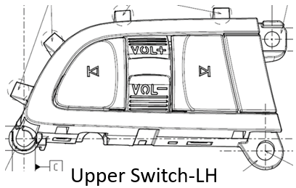
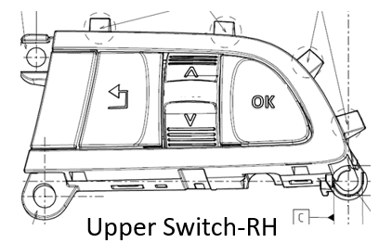
SWCs (CAN) | Up |  | Button | - | - | SteWhlCtl_RSide_CursorUp | 0x2B Infotainment_CursorUP |  |  | Press |  |  |  | 按键按下
 | Down |  | Button | - | - | SteWhlCtl_RSide_CursorDown | 0x2C Infotainment_CursorDown |  |  | Press |  |  |  | 按键按下
 | OK |  | Button | - | - | SteWhlCtl_RSide_OK | 0x28 Infotainment_OK |  |  | Press |  |  |  | 按键按下
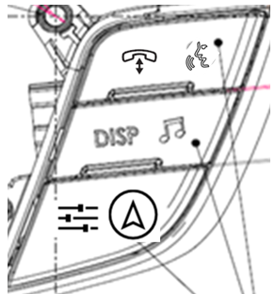
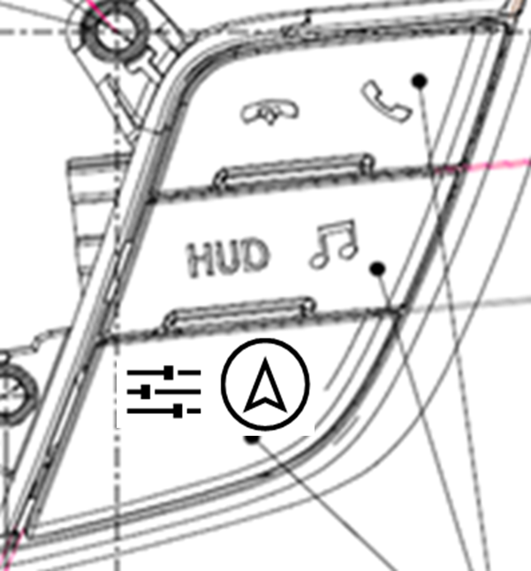
 | Seek- |  | Button | 0x32 Seek_Left | - | SteWhlCtl_Seek_Left | 0x32 Seek_Left |  |  | Press | Audio System Off:无动作 AM，FM: 调到前一个存储的预设电台 媒体播放器: 按一下即可重新播放当前歌曲； 连续两下将开始播放上一首歌曲。 | AM,FM:收音频率更新 媒体播放:显示更新的曲目 | AM,FM:收音频率更新 媒体播放:听到更新的曲目 | 按键按下 | Audio Management APIM Imp Guide v1.5.1 Sep 26, 2018.xlsx Audio Management Logical to Physical CAN signal mapping Sep 7, 2018.docx Audio Management SPSS v1.5 Sep 7, 2018.pdf Audio Management Supplement SYNC 4.1 July 13th, 2018.docx Audio Settings Deployment May 9th, 2019.docx Audio Settings Logical to Physical CAN signal mapping Sep 6, 2018.docx Audio Settings v2 APIM Imp Guide v1.1 May 23, 2019.xlsx Audio Settings v2 APIM SPSS v1.1 May 23, 2019.pdf
 |  |  |  |  |  |  |  |  |  | Press&hold | Audio System Off:无动作 AM, FM: 快速向下搜索 媒体播放器: 快退当前歌曲
 | Seek + |  | Button | 0x33 Seek_Right | - | SteWhlCtl_Seek_Right | 0x33 Seek_Right |  |  | Press | Audio System Off: 无动作 AM, FM: 调到下一个存储的预设电台 Media Player: 播放下一首歌曲 | AM,FM:收音频率更新 媒体播放:显示更新的曲目 | AM,FM:收音频率更新 媒体播放:听到更新的曲目 | 按键按下 | Audio Management APIM Imp Guide v1.5.1 Sep 26, 2018.xlsx Audio Management Logical to Physical CAN signal mapping Sep 7, 2018.docx Audio Management SPSS v1.5 Sep 7, 2018.pdf Audio Management Supplement SYNC 4.1 July 13th, 2018.docx Audio Settings Deployment May 9th, 2019.docx Audio Settings Logical to Physical CAN signal mapping Sep 6, 2018.docx Audio Settings v2 APIM Imp Guide v1.1 May 23, 2019.xlsx Audio Settings v2 APIM SPSS v1.1 May 23, 2019.pdf
 |  |  |  |  |  |  |  |  |  | Press&hold | Audio System Off: 无动作 AM, FM: 快速向上搜索 媒体播放器: 快进当前歌曲
 | Vol + |  | Button | SetVolume or SetPointVolume | - | SteWhlCtl_Volume_Up | 0xFD Volume Up |  |  | Press | 音量增加1 | 在显示屏上更新音量级别 | 输出所需的音量 | 按键按下 | Volume APIM SPSS v1.3 Jan 31, 2018 Volume APIM Imp Guide v1.3 Jan 31, 2018 Volume Logical to Physical CAN signal mapping Feb 5, 2018
 |  |  |  |  |  |  |  |  |  | Press&hold | 持续提高音量
 | Vol - |  | Button | SetVolume or SetPointVolume | - | SteWhlCtl_Volume_Down | 0xFE Volume Down |  |  | Press | 音量减少1 | 在显示屏上更新音量级别 | 输出所需的音量 | 按键按下
 |  |  |  |  |  |  |  |  |  | Press&hold | 持续减少音量
 | Push to Talk (Voice)(PTT) |  | Button | 0x30 Voice_PTT | - | SteWhlCtl_Voice_PTT | 0x30 Voice_PTT |  |  | Press | 参见 ”Voice“ Worksheet | 参见 ”Voice“ Worksheet | 参见 ”Voice“ Worksheet | 按键按下 | Voice recognition spec-20191121.pdf Voice recognition spec - 20191226 01 Voice recognition feature list v1.1 - 20200221 【附表】语音各垂类指令集-phase3&phase4 v1.1-20200123
 |  |  |  |  |  |  |  |  |  | Press&hold
 | Phone "Send&End" |  | Button | 0x19 Phone | - | SteWhlCtl_Phone | 0x19 Phone |  |  | 参见”Phone“ Worksheet中Single Phone button表格 |  | 中控显示屏显示更新Source信息 | 无 | 按键按下 | BT Phone APIM SPSS v1.9 April 24 2015.pdf Smart cockpit BT Solution.pdf
 | Back |  | Button | 0x68 Back | - | - | - |  |  | Press | 菜单/列表返回上一步 | 中控显示屏显示更新的娱乐信息 | 无 | 按键按下
 |  |  |  |  |  |  |  |  |  | Press&Hold | 持续返回，直到回到主界面
 | DISP |  | Button | 0x60 DSP | - | - | - |  |  | Press | 激活/关闭前面板显示； 如果配置了“平静屏幕”，请从“正常”切换到“平静屏幕”，再关闭，然后重复。 | 打开/关闭显示屏 | 如果设置为开，则发出Beep音 | 按键按下 | 【ID206】【Phase2 林肯(U554)】DisplayOff需求文档MRD_2020_01_02；【ID206】【Phase4 福特（CD542&U625ICA）（高配）】DisplayOff需求文档MRD_2020_01_06；【ID206】【Phase4 福特（CD542&U625ICA）低配】DisplayOff需求文档MRD_2020_01_02；【ID206】【Phase4 福特（CX727）】DisplayOff需求文档MRD_2020_01_02；【ID206】【Phase4 福特（U725&P702）】DisplayOff需求文档MRD_2020_01_02
 |  |  |  |  |  |  |  |  |  | Press&hold | 无动作
 | Audio |  | Button | 0x69 Audio | - | - | - |  |  |  | AM，FM，Media Player（用户设备）移动应用程序：转到音频基本屏幕模式：转到Source Tip屏幕 | 更新中控显示屏显示 | 如果设置为开，则发出Beep音 | 按键按下 | Audio Management APIM Imp Guide v1.5.1 Sep 26, 2018.xlsx Audio Management Logical to Physical CAN signal mapping Sep 7, 2018.docx Audio Management SPSS v1.5 Sep 7, 2018.pdf Audio Management Supplement SYNC 4.1 July 13th, 2018.docx Audio Settings Deployment May 9th, 2019.docx Audio Settings Logical to Physical CAN signal mapping Sep 6, 2018.docx Audio Settings v2 APIM Imp Guide v1.1 May 23, 2019.xlsx Audio Settings v2 APIM SPSS v1.1 May 23, 2019.pdf
 | Setting |  | Button | 0x6A Settings | - | - | - |  |  |  | 转到Setting Tip屏幕 | 更新中控显示屏显示 | 如果设置为开，则发出Beep音 | 按键按下 | Settings In Infotainment CenterStack SPSS v1.17 May 28, 2019.pdf Settings in Centerstack Logical to Physical CAN signal mapping Feb 5, 2019.docx Settings In Infotainment CenterStack APIM ImpGuide v1.17 May 28, 2019.xlsx Audio Settings APIM SPSS v1.4 Nov 6, 2019 Audio Settings APIM Imp Guide v1.4 Nov 6, 2019
 | Navigation |  | Button | 0x1A Nav | - | - | - |  |  | Press | 打开/关闭导航 | 打开/关闭导航显示 | 无 | 按键按下
Mini ICP (LIN) Console | Audio "Powor On/Off" |  | Push Button |  |  |  |  |  | 0x1F ICPBtnID_OnOff | Press | 如果信息娱乐系统关闭且点火位置=关闭（HMI_HMIMode_St = off），则在扩展播放模式下激活音频系统（有关详细信息，请参阅SPSS）。 在扩展播放模式下，按电源按钮将关闭扩展播放。 如果IVI系统打开（HMI_HMIMode_St = on）： 1）电话未激活：激活/禁用音频系统 2）通话处于活动状态：无任何操作（在扩展播放模式下，将通话更改为隐私） | 显示更新后的娱乐信息 | 音响系统播放已选音源 | 按键按下(或不操作) | Audio Management APIM Imp Guide v1.5.1 Sep 26, 2018.xlsx Audio Management Logical to Physical CAN signal mapping Sep 7, 2018.docx Audio Management SPSS v1.5 Sep 7, 2018.pdf Audio Management Supplement SYNC 4.1 July 13th, 2018.docx Audio Settings Deployment May 9th, 2019.docx Audio Settings Logical to Physical CAN signal mapping Sep 6, 2018.docx Audio Settings v2 APIM Imp Guide v1.1 May 23, 2019.xlsx Audio Settings v2 APIM SPSS v1.1 May 23, 2019.pdf
 |  |  |  |  |  |  |  |  |  | Press&hold for 10s | 重置IVI模块
 | Seek Left |  | Push Button (or Touch Sense) |  |  |  |  |  | 0x32 ICPBtnID_SeekLeft | Press | 音频开启: AM/FM: 调到下一个更低的频率； 媒体播放器：播放前一个媒体对象; 音频关闭: 无动作 | 显示更新后的娱乐信息 | 输出更新后的娱乐内容 | 按键按下 | Audio Management APIM Imp Guide v1.5.1 Sep 26, 2018.xlsx Audio Management Logical to Physical CAN signal mapping Sep 7, 2018.docx Audio Management SPSS v1.5 Sep 7, 2018.pdf Audio Management Supplement SYNC 4.1 July 13th, 2018.docx Audio Settings Deployment May 9th, 2019.docx Audio Settings Logical to Physical CAN signal mapping Sep 6, 2018.docx Audio Settings v2 APIM Imp Guide v1.1 May 23, 2019.xlsx Audio Settings v2 APIM SPSS v1.1 May 23, 2019.pdf
 |  |  |  |  |  |  |  |  |  | Press&hold | 音频开启: AM, FM: 快速向下搜索 媒体播放器: 快退当前歌曲 音频关闭: 无动作
 | Seek Right |  | Push Button (or Touch Sense) |  |  |  |  |  | 0x33 ICPBtnID_SeekRight | Press | 音频开启: AM/FM: 调到下一个更高的频率； 媒体播放器：播放下一个媒体对象; 音频关闭: 无动作 | 显示更新后的娱乐信息 | 输出更新后的娱乐内容 | 按键按下 | Audio Management APIM Imp Guide v1.5.1 Sep 26, 2018.xlsx Audio Management Logical to Physical CAN signal mapping Sep 7, 2018.docx Audio Management SPSS v1.5 Sep 7, 2018.pdf Audio Management Supplement SYNC 4.1 July 13th, 2018.docx Audio Settings Deployment May 9th, 2019.docx Audio Settings Logical to Physical CAN signal mapping Sep 6, 2018.docx Audio Settings v2 APIM Imp Guide v1.1 May 23, 2019.xlsx Audio Settings v2 APIM SPSS v1.1 May 23, 2019.pdf
 |  |  |  |  |  |  |  |  |  | Press&hold | 音频开启: AM, FM: 快速向上搜索 媒体播放器: 快进当前歌曲 音频关闭: 无动作
 | Knob Volume |  | Knob |  |  |  |  |  | ICPVolumeCmd (dedicated signal) – See ICP LIN specifications list for encoding ICPVolumeCmd2 (dedicated signal) – See ICP LIN specifications list for encoding | Clockwise turn | 提高音量 | 在显示屏上更新音量级别 | 输出所需的音量 | 旋钮定位 | Volume APIM SPSS v1.3 Jan 31, 2018 Volume APIM Imp Guide v1.3 Jan 31, 2018 Volume Logical to Physical CAN signal mapping Feb 5, 2018
 |  |  |  |  |  |  |  |  |  | Counter-clockwise turn | 减少音量
 | Knob Tune |  | Knob |  |  |  |  |  | ICPRotaryCmd (Rotary Tune Knob) 0x4A ICPBtnID_Tune_Up (Push Tune Button) 0x4B ICPBtnID_Tune_Down(Push Tune Button) | Clockwise turn | 音频开启: AM/FM: 调到下一个更高的频率； 媒体播放器：播放下一个媒体对象; 音频关闭: 无动作 | 显示更新后的娱乐信息 | 输出更新后的娱乐内容 | 旋钮定位 | Audio Management APIM Imp Guide v1.5.1 Sep 26, 2018.xlsx Audio Management Logical to Physical CAN signal mapping Sep 7, 2018.docx Audio Management SPSS v1.5 Sep 7, 2018.pdf Audio Management Supplement SYNC 4.1 July 13th, 2018.docx Audio Settings Deployment May 9th, 2019.docx Audio Settings Logical to Physical CAN signal mapping Sep 6, 2018.docx Audio Settings v2 APIM Imp Guide v1.1 May 23, 2019.xlsx Audio Settings v2 APIM SPSS v1.1 May 23, 2019.pdf
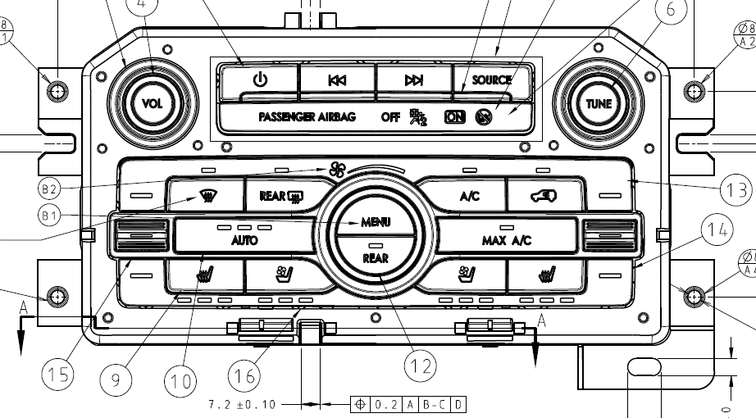
 |  |  |  |  |  |  |  |  |  | Counter-clockwise turn | 音频开启: AM/FM: 调到下一个更低的频率； 媒体播放器：播放前一个媒体对象; 音频关闭: 无动作
 | Rear Audio Lock |  | Push Button |  |  |  |  |  | 0x6D RearAudioLockOut | Press | 锁定/解锁 后排音乐控制 | 在显示屏上更新锁定状态 | 无 | 按键按下 | Audio Management APIM Imp Guide v1.5.1 Sep 26, 2018.xlsx Audio Management Logical to Physical CAN signal mapping Sep 7, 2018.docx Audio Management SPSS v1.5 Sep 7, 2018.pdf Audio Management Supplement SYNC 4.1 July 13th, 2018.docx Audio Settings Deployment May 9th, 2019.docx Audio Settings Logical to Physical CAN signal mapping Sep 6, 2018.docx Audio Settings v2 APIM Imp Guide v1.1 May 23, 2019.xlsx Audio Settings v2 APIM SPSS v1.1 May 23, 2019.pdf
 |  |  |  |  |  |  |  |  |  | Press & Hold | 无动作
RCCM CCH/EFP | Climate Menu |  | Push Button | - |  | - | - |  |  | Press | 在触摸屏上显示弹出的空调菜单 | 空调信息显示在中央显示屏上 | 如有设置音，则发出“beep" | 按键按下 | Audio Management APIM Imp Guide v1.5.1 Sep 26, 2018.xlsx Audio Management Logical to Physical CAN signal mapping Sep 7, 2018.docx Audio Management SPSS v1.5 Sep 7, 2018.pdf Audio Management Supplement SYNC 4.1 July 13th, 2018.docx Audio Settings Deployment May 9th, 2019.docx Audio Settings Logical to Physical CAN signal mapping Sep 6, 2018.docx Audio Settings v2 APIM Imp Guide v1.1 May 23, 2019.xlsx Audio Settings v2 APIM SPSS v1.1 May 23, 2019.pdf
 |  |  |  |  |  |  |  |  |  | Press&hold | 无动作
 | Climate Rear |  | Push Button | - |  | - | - |  |  | Press | 在触摸屏上显示后部空调弹出窗口 | 空调信息显示在中央显示屏上 | 如有设置音，则发出“beep" | 按键按下 | Audio Management APIM Imp Guide v1.5.1 Sep 26, 2018.xlsx Audio Management Logical to Physical CAN signal mapping Sep 7, 2018.docx Audio Management SPSS v1.5 Sep 7, 2018.pdf Audio Management Supplement SYNC 4.1 July 13th, 2018.docx Audio Settings Deployment May 9th, 2019.docx Audio Settings Logical to Physical CAN signal mapping Sep 6, 2018.docx Audio Settings v2 APIM Imp Guide v1.1 May 23, 2019.xlsx Audio Settings v2 APIM SPSS v1.1 May 23, 2019.pdf
 |  |  |  |  |  |  |  |  |  | Press&hold | 无动作
 | A/C |  | Push Button | - |  | - | - |  |  | Press | 打开/关闭空调 | 控制指示灯应显示所选状态 显示屏上的弹出窗口显示更新状态。 | 如有设置音，则发出“beep" | 按键按下 或 无 | Climate Control CGEA 1.3 APIM Imp Guide ver1.1 Oct 30, 2014.xlsx Climate Control CGEA 1.3 APIM SPSS ver1.1 Oct 30, 2014.docx Climate Control CGEA 1.3 APIM SPSS ver1.1 Oct 30, 2014.pdf
 |  |  |  |  |  |  |  |  |  | Press&hold | 无动作
 | Max A/C |  | Push Button | - |  | - | - |  |  | Press | 开启最大A / C功能 | 控制指示灯应显示所选状态 显示屏上的弹出窗口显示更新状态。 | 如有设置音，则发出“beep" | 按键按下 或 无 | Climate Control CGEA 1.3 APIM Imp Guide ver1.1 Oct 30, 2014.xlsx Climate Control CGEA 1.3 APIM SPSS ver1.1 Oct 30, 2014.docx Climate Control CGEA 1.3 APIM SPSS ver1.1 Oct 30, 2014.pdf
 |  |  |  |  |  |  |  |  |  | Press&hold | 无动作
 | Auto |  | Push Button | - |  | - | - |  |  | Press | 打开风扇和气流模式设置的自动控制; 通过自动风扇限制器循环; 重设自动 | 控制指示灯应显示所选状态 显示屏上的弹出窗口显示更新状态。 | 如有设置音，则发出“beep" | 按键按下 或 无 | Climate Control CGEA 1.3 APIM Imp Guide ver1.1 Oct 30, 2014.xlsx Climate Control CGEA 1.3 APIM SPSS ver1.1 Oct 30, 2014.docx Climate Control CGEA 1.3 APIM SPSS ver1.1 Oct 30, 2014.pdf
 |  |  |  |  |  |  |  |  |  | Press&hold | 关闭Dual
 | Fan up/down |  | Push Button | - |  | - | - |  |  | Clockwise turn | 增加风速 | 控制指示灯应显示所选状态 显示屏上的弹出窗口显示更新状态。 | 如有设置音，则发出“beep" | 按键按下 或 无 | Climate Control CGEA 1.3 APIM Imp Guide ver1.1 Oct 30, 2014.xlsx Climate Control CGEA 1.3 APIM SPSS ver1.1 Oct 30, 2014.docx Climate Control CGEA 1.3 APIM SPSS ver1.1 Oct 30, 2014.pdf
 |  |  |  |  |  |  |  |  |  | Counter-clockwise turn | 降低风速
 | 前挡除雾 |  | Push Button | - | Max_Defrost_Btn_Stt | - | - |  |  | Press | 开启前除霜 | 控制指示灯应显示所选状态 显示屏上的弹出窗口显示更新状态。 | 如有设置音，则发出“beep" | 按键按下 或 无 | Climate Control CGEA 1.3 APIM Imp Guide ver1.1 Oct 30, 2014.xlsx Climate Control CGEA 1.3 APIM SPSS ver1.1 Oct 30, 2014.docx Climate Control CGEA 1.3 APIM SPSS ver1.1 Oct 30, 2014.pdf
 |  |  |  |  |  |  |  |  |  | Press&hold | 无动作
 | Rear Defrost |  | Push Button | - | Rear_Defrost_Btn_Stt | - | - |  |  | Press | 打开/关闭后窗加热除霜及其按键指示灯 | 控制指示灯应显示所选状态 显示屏上的弹出窗口显示更新状态。 | 如有设置音，则发出“beep" | 按键按下 或 无 | Climate Control CGEA 1.3 APIM Imp Guide ver1.1 Oct 30, 2014.xlsx Climate Control CGEA 1.3 APIM SPSS ver1.1 Oct 30, 2014.docx Climate Control CGEA 1.3 APIM SPSS ver1.1 Oct 30, 2014.pdf
 |  |  |  |  |  |  |  |  |  | Press&hold | 无动作
 | Driver Heated Seat adjust |  | Push Button | - | LHS_Htd_Seat_Btn_Stt | - | - |  |  | Press | 选择驾驶员座椅加热的等级 | 指示器显示所选的等级 | 如有设置音，则发出“beep" | 按键按下 或 无 | Multi Contoured Seats Client V2 Imp Guide v1.3 June 28, 2018.xlsx Multi Contoured Seats Client V2 SPSS v1.3 June 28, 2018.docx Multi Contoured Seats Client V2 SPSS v1.3 June 28, 2018.pdf
 |  |  |  |  |  |  |  |  |  | Press&hold | 无动作
 | Driver Cooled Seat adjust |  | Push Button | - | LHS_Cld_Seat_Btn_Stt | - | - |  |  | Press | 选择驾驶员座椅通风的等级 | 指示器显示所选的等级 | 如有设置音，则发出“beep" | 按键按下 或 无 | Multi Contoured Seats Client V2 Imp Guide v1.3 June 28, 2018.xlsx Multi Contoured Seats Client V2 SPSS v1.3 June 28, 2018.docx Multi Contoured Seats Client V2 SPSS v1.3 June 28, 2018.pdf
 |  |  |  |  |  |  |  |  |  | Press&hold | 无动作
 | Passenger Heated Seat adjust |  | Push Button | - | RHS_Htd_Seat_Btn_Stt | - | - |  |  | Press | 选择乘客座椅加热的等级 | 指示器显示所选的等级 | 如有设置音，则发出“beep" | 按键按下 或 无 | Multi Contoured Seats Client V2 Imp Guide v1.3 June 28, 2018.xlsx Multi Contoured Seats Client V2 SPSS v1.3 June 28, 2018.docx Multi Contoured Seats Client V2 SPSS v1.3 June 28, 2018.pdf
 |  |  |  |  |  |  |  |  |  | Press&hold | 无动作
 | Passenger Cooled Seat adjust |  | Push Button | - | RHS_Cld_Seat_Btn_Stt | - | - |  |  | Press | 选择乘客座椅通风的等级 | 指示器显示所选的等级 | 如有设置音，则发出“beep" | 按键按下 或 无 | Multi Contoured Seats Client V2 Imp Guide v1.3 June 28, 2018.xlsx Multi Contoured Seats Client V2 SPSS v1.3 June 28, 2018.docx Multi Contoured Seats Client V2 SPSS v1.3 June 28, 2018.pdf
 |  |  |  |  |  |  |  |  |  | Press&hold | 无动作
 | Air Recirculate |  | Push Button | - | Auto_Recirc_Btn_Stt | - | - |  |  | Press | 打开/关闭空气再循环及其按键指示灯 | 控制指示器应显示所选状态。 显示屏显示更新的信息。 | 如有设置音，则发出“beep" | 按键按下 或 无 | Climate Control CGEA 1.3 APIM Imp Guide ver1.1 Oct 30, 2014.xlsx Climate Control CGEA 1.3 APIM SPSS ver1.1 Oct 30, 2014.docx Climate Control CGEA 1.3 APIM SPSS ver1.1 Oct 30, 2014.pdf
 |  |  |  |  |  |  |  |  |  | Press&hold | 无动作
 | Driver Temp Up |  | Push Button | - |  | - | - |  |  | Press | 提高驾驶区的温度 | 显示屏显示更新的驾驶区温度信息。 | 如有设置音，则发出“beep" | 按键按下 或 无 | Climate Control CGEA 1.3 APIM Imp Guide ver1.1 Oct 30, 2014.xlsx Climate Control CGEA 1.3 APIM SPSS ver1.1 Oct 30, 2014.docx Climate Control CGEA 1.3 APIM SPSS ver1.1 Oct 30, 2014.pdf
 |  |  |  |  |  |  |  |  |  | Press&hold | 快速提高驾驶区的温度
 | Driver Temp Down |  | Push Button | - |  | - | - |  |  | Press | 降低驾驶区的温度 | 显示屏显示更新的驾驶区温度信息。 | 如有设置音，则发出“beep" | 按键按下 或 无 | Climate Control CGEA 1.3 APIM Imp Guide ver1.1 Oct 30, 2014.xlsx Climate Control CGEA 1.3 APIM SPSS ver1.1 Oct 30, 2014.docx Climate Control CGEA 1.3 APIM SPSS ver1.1 Oct 30, 2014.pdf
 |  |  |  |  |  |  |  |  |  | Press&hold | 快速降低驾驶区的温度
 | Passenger Temp Up |  | Push Button | - |  | - | - |  |  | Press | 提高乘客区的温度 | 显示屏显示更新的乘客区温度信息。 | 如有设置音，则发出“beep" | 按键按下 或 无 | Climate Control CGEA 1.3 APIM Imp Guide ver1.1 Oct 30, 2014.xlsx Climate Control CGEA 1.3 APIM SPSS ver1.1 Oct 30, 2014.docx Climate Control CGEA 1.3 APIM SPSS ver1.1 Oct 30, 2014.pdf
 |  |  |  |  |  |  |  |  |  | Press&hold | 快速提高乘客区的温度
 | Passenger Temp Down |  | Push Button | - |  | - | - |  |  | Press | 降低乘客区的温度 | 显示屏显示更新的乘客区温度信息。 | 如有设置音，则发出“beep" | 按键按下 或 无 | Climate Control CGEA 1.3 APIM Imp Guide ver1.1 Oct 30, 2014.xlsx Climate Control CGEA 1.3 APIM SPSS ver1.1 Oct 30, 2014.docx Climate Control CGEA 1.3 APIM SPSS ver1.1 Oct 30, 2014.pdf
 |  |  |  |  |  |  |  |  |  | Press&hold | 快速降低乘客区的温度
RACM (CAN) RHVAC | Knob Volume and power on/off |  | Push Button or Touch sense |  |  |  |  | 0x1F ON_OFF |  | Press | 如果“音频”和“显示”均关闭，则同时打开 如果“音频”和“显示”都打开，请同时关闭 | 在显示屏上更新音量级别 | 输出所需的音量 | 按键按下 或 无 | Rear Audio Control APIM SPSS v1.4 Jul 1, 2017 Rear Audio Control APIM Imp Guide v1.4 Jul 1, 2017
 |  |  |  |  |  |  |  | 0x63 Volume_Up (push button) |  | Press | 提高音量
 |  |  |  |  |  |  |  | 0x64 Volume_Down (push button) |  | Press | 降低音量
 | Audio Locked by Front/phone/VR |  | Indicators |  |  |  |  | RearAudioCtlLck_D_Stat |  | / | 无动作 | 显示音频控制状态 | 如有设置音，则发出“beep" | 无 | Rear Audio Control APIM SPSS v1.4 Jul 1, 2017 Rear Audio Control APIM Imp Guide v1.4 Jul 1, 2017
 |  |  | Indicators |  |  |  |  |  |  | / | 无动作 | 显示音频控制状态 | 如有设置音，则发出“beep" | 无
 |  |  | Indicators |  |  |  |  |  |  | / | 无动作 | 显示音频控制状态 | 如有设置音，则发出“beep" | 无
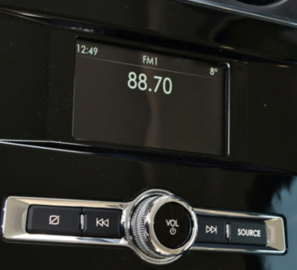
 | Source |  | Push Button |  |  |  |  | 0x4F Media |  | Press | 更改媒体来源: AM, FM, BLUETOOTH STEREO, USB | 显示更新后的音源信息 | 娱乐源更改为相应的音源设备。 | 按键按下 | Rear Audio Control APIM SPSS v1.4 Jul 1, 2017 Rear Audio Control APIM Imp Guide v1.4 Jul 1, 2017
 |  |  |  |  |  |  |  |  |  | Press&hold | 无动作
 | Seek Forward |  | Push Button |  |  |  |  | 0x33 Seek_Right |  | Press | 音频开启: AM/FM: 调到下一个更高的频率； 媒体播放器：播放下一个媒体对象; 音频关闭: 无动作 | AM,FM:收音频率更新 媒体播放:显示更新的曲目 | AM,FM:收音频率更新 媒体播放:听到更新的曲目 | 按键按下 | Rear Audio Control APIM SPSS v1.4 Jul 1, 2017 Rear Audio Control APIM Imp Guide v1.4 Jul 1, 2017
 |  |  |  |  |  |  |  |  |  | Press&hold | 音频开启: AM, FM: 快速向上搜索 媒体播放器: 快进当前歌曲 音频关闭: 无动作
 | Seek Back |  | Push Button |  |  |  |  | 0x32 Seek_Left |  | Press | 音频开启: AM/FM: 调到下一个更低的频率； 媒体播放器：播放前一个媒体对象; 音频关闭: 无动作 | AM,FM:收音频率更新 媒体播放:显示更新的曲目 | AM,FM:收音频率更新 媒体播放:听到更新的曲目 | 按键按下 | Rear Audio Control APIM SPSS v1.4 Jul 1, 2017 Rear Audio Control APIM Imp Guide v1.4 Jul 1, 2017
 |  |  |  |  |  |  |  |  |  | Press&hold | 音频开启: AM, FM: 快速向下搜索 媒体播放器: 快退当前歌曲 音频关闭: 无动作
 | Mute |  | Button |  |  |  |  | 0x44 Mute |  | Press | 音频系统关闭（假设没有电话呼叫）：无操作 AM，FM，DAB，SAT，CD和媒体播放器（用户设备）：请参阅“暂停和静音”工作表 在电话中：无操作 AppLink： 静音：将音频静音并向媒体应用发送OnHMIStatus Audible State = NOT_AUDIBLE通知 取消静音：取消音频静音并发送OnHMIStatus Audible State = AUDIBLE通知到媒体应用 投影模式：无差异 | 显示屏显示静音指示 | 音频系统Mute | 按键按下 或 无 | Rear Audio Control APIM SPSS v1.4 Jul 1, 2017 Rear Audio Control APIM Imp Guide v1.4 Jul 1, 2017
 |  |  |  |  |  |  |  |  |  | Press&hold | 无动作
 | Play Pause |  | Push Button or Touch sense |  |  |  |  | 0x66 Play_Pause |  | Press | 发送Play / Pause 按键按下信息给SYNC | 按键没有变化 | 音频系统切换播放状态 | 按键按下 | Rear Audio Control APIM SPSS v1.4 Jul 1, 2017 Rear Audio Control APIM Imp Guide v1.4 Jul 1, 2017
 |  |  |  |  |  |  |  |  |  | Press&hold | 无动作
 | Shuffle |  | Push Button or Touch sense |  |  |  |  | 0x49 Shuffle |  | Press | 发送Shuffle按键按下信息给SYNC | 如何可用，后部显示屏将匹配从SYNC收到的状态更新按钮表示状态和图标。 否则，将带着Shuffle的图标的按钮显示为"可用"。 | 无 | 按键按下 | Rear Audio Control APIM SPSS v1.4 Jul 1, 2017 Rear Audio Control APIM Imp Guide v1.4 Jul 1, 2017
 |  |  |  |  |  |  |  |  |  | Press&hold | 无动作
 | Repeat |  | Push Button or Touch sense |  |  |  |  | 0x4E Repeat |  | Press | 发送Repeat按键按下信息给SYNC | 如果可用，后部显示屏将匹配从SYNC接收到的状态更新按钮表示状态和图标。 否则，将按钮状态显示为“可用”，并带有简单的重复图标（即不要重复显示，重复1或重复文件夹） | 无 | 按键按下 | Rear Audio Control APIM SPSS v1.4 Jul 1, 2017 Rear Audio Control APIM Imp Guide v1.4 Jul 1, 2017
 |  |  |  |  |  |  |  |  |  | Press&hold | 无动作
 | Climate Locked by Front |  | Indicator |  |  |  |  | 0x36E Rear_Climate_Data2 |  | / | 无动作 | 显示空调控制状态 | 无 | 无 | 190603_U554MCA_RACM_Wireframes_UpdatesOnly_WIP.pdf
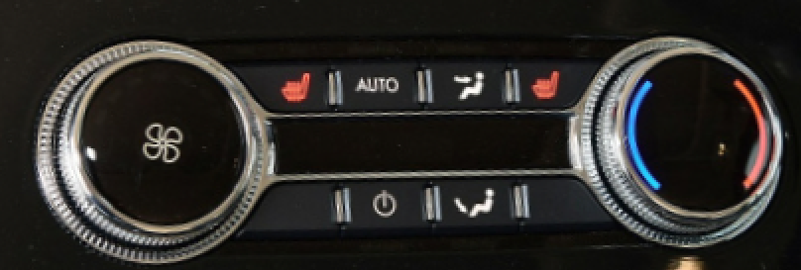
 | Climate Auto |  | Push Button |  |  |  |  | Clmt_Button_Stat4 AUTO_Pressed |  | Press | 打开风扇和气流模式设置的自动控制; 通过自动风扇限制器循环; | 空调信息显示在中央显示屏上 | 无 | 按键按下 | 190603_U554MCA_RACM_Wireframes_UpdatesOnly_WIP.pdf
 | Climate On/Off |  | Push Button |  |  |  |  | Rear_Power_Pressed |  | Press | 打开/关闭空调控制 | 控制指示灯应显示所选状态 显示屏上的弹出窗口显示更新状态。 | 如有设置音，则发出“beep" | 按键按下
 | Fan Speed |  | Knob |  |  |  |  | E_Rr_Btn_Status_1st E_Rr_Btn_Status_2nd |  | Clockwise turn Counter-clockwise turn | 增加/减少风速 | 在显示屏上更新风速 | 无 | 按键按下 | 190603_U554MCA_RACM_Wireframes_UpdatesOnly_WIP.pdf
 | Mode (face) |  | Touch Sense |  |  |  |  | Clmt_Button_Stat4 Panel_Pressed Floor_Pressed |  | Press | 打开/关闭/切换通风模式 | 在显示屏上更新模式 | 无 | 按键按下 | 190603_U554MCA_RACM_Wireframes_UpdatesOnly_WIP.pdf
 | Mode (foot) |  | Touch Sense |  |  |  |  | Clmt_Button_Stat4 Panel_Pressed Floor_Pressed |  | Press | 打开/关闭/切换通风模式 | 在显示屏上更新模式 | 无 | 按键按下 | 190603_U554MCA_RACM_Wireframes_UpdatesOnly_WIP.pdf
 | Temp |  | Touch Sense |  |  |  |  | E_Rr_Btn_Status_1st E_Rr_Btn_Status_2nd |  | Clockwise turn Counter-clockwise turn | 增加/减少温度 | 在显示屏上更新温度 | 无 | 按键按下 | 190603_U554MCA_RACM_Wireframes_UpdatesOnly_WIP.pdf

U625ICA
Control |  |  |  | Signal |  |  |  |  |  | 动作 |  | 反馈 |  |  | SPSS Documents
Module | Label | Graphic | Type | CAN |  |  |  |  | LIN | Input | Output | 视觉 | 听觉 | 触觉
 |  |  |  | 0x2A0 EFP_Button_Press | 0x360 Clmt_Button_Stat3_HS3 | CGEA1.2 0x81 | CGEA1.3 0x2A1 | 0x2A2 RACM_Button_Press | ICP
SWCs (CAN) | Up |  | Button | - | - | SteWhlCtl_RSide_CursorUp | 0x2B Infotainment_CursorUP |  |  | Press |  |  |  | 按键按下
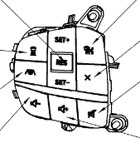
 | Down |  | Button | - | - | SteWhlCtl_RSide_CursorDown | 0x2C Infotainment_CursorDown |  |  | Press |  |  |  | 按键按下
 | OK |  | Button | - | - | SteWhlCtl_RSide_OK | 0x28 Infotainment_OK |  |  | Press |  |  |  | 按键按下
 | Seek Left + Phone "SEND" |  | Button | 0x61 Seek Left_Accept Call | - | - | 0x61 Seek Left_Accept Call |  |  | Press | Audio System Off:无动作 AM，FM: 调到前一个存储的预设电台 媒体播放器: 按一下即可重新播放当前歌曲； 连续两下将开始播放上一首歌曲。 电话：参考Sheet Phone中表格*Combined Phone SEND button below | AM,FM:收音频率更新 媒体播放:显示更新的曲目 | AM,FM:收音频率更新 媒体播放:听到更新的曲目 | 按键按下 | Audio Management APIM Imp Guide v1.5.1 Sep 26, 2018.xlsx Audio Management Logical to Physical CAN signal mapping Sep 7, 2018.docx Audio Management SPSS v1.5 Sep 7, 2018.pdf Audio Management Supplement SYNC 4.1 July 13th, 2018.docx Audio Settings Deployment May 9th, 2019.docx Audio Settings Logical to Physical CAN signal mapping Sep 6, 2018.docx Audio Settings v2 APIM Imp Guide v1.1 May 23, 2019.xlsx Audio Settings v2 APIM SPSS v1.1 May 23, 2019.pdf
 |  |  |  |  |  |  |  |  |  | Press&hold | Audio System Off:无动作 AM, FM: 快速向下搜索 媒体播放器: 快退当前歌曲 电话：参考Sheet Phone中表格Combined Phone END button below
 | Seek Right + Phone "End" |  | Button | 0x62 Seek Right_Reject Call | - | - | 0x62 Seek Right_Reject Call |  |  | Press | Audio System Off: 无动作 AM, FM: 调到下一个存储的预设电台 Media Player: 播放下一首歌曲 电话：参考Sheet Phone中表格Combined Phone END button below | AM,FM:收音频率更新 媒体播放:显示更新的曲目 | AM,FM:收音频率更新 媒体播放:听到更新的曲目 | 按键按下 | Audio Management APIM Imp Guide v1.5.1 Sep 26, 2018.xlsx Audio Management Logical to Physical CAN signal mapping Sep 7, 2018.docx Audio Management SPSS v1.5 Sep 7, 2018.pdf Audio Management Supplement SYNC 4.1 July 13th, 2018.docx Audio Settings Deployment May 9th, 2019.docx Audio Settings Logical to Physical CAN signal mapping Sep 6, 2018.docx Audio Settings v2 APIM Imp Guide v1.1 May 23, 2019.xlsx Audio Settings v2 APIM SPSS v1.1 May 23, 2019.pdf
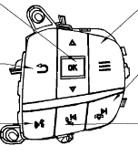
 |  |  |  |  |  |  |  |  |  | Press&hold | Audio System Off: 无动作 AM, FM: 快速向上搜索 媒体播放器: 快进当前歌曲 电话：参考Sheet Phone中表格Combined Phone END button below
 | Vol + |  | Button | SetVolume or SetPointVolume | - | SteWhlCtl_Volume_Up | 0xFD Volume Up |  |  | Press | 音量增加1 | 在显示屏上更新音量级别 | 输出所需的音量 | 按键按下 | Volume APIM SPSS v1.3 Jan 31, 2018 Volume APIM Imp Guide v1.3 Jan 31, 2018 Volume Logical to Physical CAN signal mapping Feb 5, 2018
 |  |  |  |  |  |  |  |  |  | Press&hold | 持续提高音量
 | Vol - |  | Button | SetVolume or SetPointVolume | - | SteWhlCtl_Volume_Down | 0xFE Volume Down |  |  | Press | 音量减少1 | 在显示屏上更新音量级别 | 输出所需的音量 | 按键按下
 |  |  |  |  |  |  |  |  |  | Press&hold | 持续减少音量
 | Push to Talk (Voice)(PTT) |  | Button | 0x30 Voice_PTT | - | SteWhlCtl_Voice_PTT | 0x30 Voice_PTT |  |  | Press | 参见 ”Voice“ Worksheet | 参见 ”Voice“ Worksheet | 参见 ”Voice“ Worksheet | 按键按下 | Voice recognition spec-20191121.pdf Voice recognition spec - 20191226 01 Voice recognition feature list v1.1 - 20200221 【附表】语音各垂类指令集-phase3&phase4 v1.1-20200123
 |  |  |  |  |  |  |  |  |  | Press&hold
 | Mute |  | Button | 0x44 Mute | - | SteWhlCtl_Mute | 0x44 Mute |  |  | Press | 参见 "Pause & Mute" Worksheet | 中控显示屏显示静音指示 | 静音 | 按键按下 | Audio Management APIM Imp Guide v1.5.1 Sep 26, 2018.xlsx Audio Management Logical to Physical CAN signal mapping Sep 7, 2018.docx Audio Management SPSS v1.5 Sep 7, 2018.pdf Audio Management Supplement SYNC 4.1 July 13th, 2018.docx Audio Settings Deployment May 9th, 2019.docx Audio Settings Logical to Physical CAN signal mapping Sep 6, 2018.docx Audio Settings v2 APIM Imp Guide v1.1 May 23, 2019.xlsx Audio Settings v2 APIM SPSS v1.1 May 23, 2019.pdf
 |  |  |  |  |  |  |  |  |  | Press&hold | 参见 "Pause & Mute" Worksheet
 | MENU |  | Button | 0x17 Menu | - | - | - |  |  | Press | 进入/退出设置菜单 | 中控显示屏显示/隐藏设置菜单界面 | 如果设置为开，则发出Beep音 | 按键按下
 |  |  |  |  |  |  |  |  |  | Press&hold | 无动作
 | Back |  | Button | 0x68 Back | - | - | - |  |  | Press | 菜单/列表返回上一步 | 中控显示屏显示更新的娱乐信息 | 无 | 按键按下
 |  |  |  |  |  |  |  |  |  | Press&Hold | 持续返回，直到回到主界面
Mini ICP (LIN) Console | Power Volume |  | Button |  |  |  |  |  | 0x1F ICPBtnID_OnOff | Press | 如果信息娱乐系统关闭且点火位置=关闭（HMI_HMIMode_St = off），则在扩展播放模式下激活音频系统（有关详细信息，请参阅SPSS）。 在扩展播放模式下，按电源按钮将关闭扩展播放。 如果IVI系统打开（HMI_HMIMode_St = on）： 1）电话未激活：激活/禁用音频系统 2）通话处于活动状态：无任何操作（在扩展播放模式下，将通话更改为隐私） | 在显示屏上更新音量级别 | 输出所需的音量 | 按键按下 | Volume APIM SPSS v1.3 Jan 31, 2018 Volume APIM Imp Guide v1.3 Jan 31, 2018 Volume Logical to Physical CAN signal mapping Feb 5, 2018
 |  |  | Knob |  |  |  |  |  | ICPVolumeCmd (dedicated signal) – See ICP LIN specifications list for encoding ICPVolumeCmd2 (dedicated signal) – See ICP LIN specifications list for encoding | 向上滚动 | 提高音量 | 在显示屏上更新音量级别 | 输出所需的音量 | 滚轮向上滚动
 |  |  | Knob |  |  |  |  |  | ICPVolumeCmd (dedicated signal) – See ICP LIN specifications list for encoding ICPVolumeCmd2 (dedicated signal) – See ICP LIN specifications list for encoding | 向下滚动 | 降低音量 | 在显示屏上更新音量级别 | 输出所需的音量 | 滚轮向下滚动
 | A/C |  | Push button |  |  |  |  |  |  | Press | 打开/关闭空调控制 | 更新中控显示屏显示 | 如果设置为开，则发出Beep音 | 按键按下 | Climate Control CGEA 1.3 APIM Imp Guide ver1.1 Oct 30, 2014.xlsx Climate Control CGEA 1.3 APIM SPSS ver1.1 Oct 30, 2014.docx Climate Control CGEA 1.3 APIM SPSS ver1.1 Oct 30, 2014.pdf
 |  |  |  |  |  |  |  |  |  | Press and Hold | 无动作
 | Fan Speed |  | Knob |  |  |  |  |  | ICPRotaryCmd (Rotary Tune Knob) 0x4A ICPBtnID_Tune_Up (Push Tune Button) 0x4B ICPBtnID_Tune_Down(Push Tune Button) | turn Up | 风速增加 | 在显示屏上更新风速 | 无 | 滚动定位 | Climate Control CGEA 1.3 APIM Imp Guide ver1.1 Oct 30, 2014.xlsx Climate Control CGEA 1.3 APIM SPSS ver1.1 Oct 30, 2014.docx Climate Control CGEA 1.3 APIM SPSS ver1.1 Oct 30, 2014.pdf
 |  |  |  |  |  |  |  |  |  | turn down | 风速降低
 |  |  |  |  |  |  |  |  |  | Press | 空调系统开关 | 更新空调系统状态 | 无 | 按键按下
 | 内外循环 |  | Push Button |  |  |  |  |  |  | Press | 打开/关闭空气再循环，并且按钮中的指示灯也保持与功能相同的状态。 | 控制指示器应显示所选状态。 显示屏显示更新的信息。 | 如有设置音，则发出“beep" | 按键按下 | Audio Management APIM Imp Guide v1.5.1 Sep 26, 2018.xlsx Audio Management Logical to Physical CAN signal mapping Sep 7, 2018.docx Audio Management SPSS v1.5 Sep 7, 2018.pdf Audio Management Supplement SYNC 4.1 July 13th, 2018.docx Audio Settings Deployment May 9th, 2019.docx Audio Settings Logical to Physical CAN signal mapping Sep 6, 2018.docx Audio Settings v2 APIM Imp Guide v1.1 May 23, 2019.xlsx Audio Settings v2 APIM SPSS v1.1 May 23, 2019.pdf
 |  |  |  |  |  |  |  |  |  | Press&hold | 无动作
 | Max Defrost |  | Push Button |  |  |  |  |  |  | Press | 开启最大A / C功能 | 控制指示器应显示所选状态。 显示屏显示更新的信息。 | 如有设置音，则发出“beep" | 按键按下 | Audio Management APIM Imp Guide v1.5.1 Sep 26, 2018.xlsx Audio Management Logical to Physical CAN signal mapping Sep 7, 2018.docx Audio Management SPSS v1.5 Sep 7, 2018.pdf Audio Management Supplement SYNC 4.1 July 13th, 2018.docx Audio Settings Deployment May 9th, 2019.docx Audio Settings Logical to Physical CAN signal mapping Sep 6, 2018.docx Audio Settings v2 APIM Imp Guide v1.1 May 23, 2019.xlsx Audio Settings v2 APIM SPSS v1.1 May 23, 2019.pdf
 |  |  |  |  |  |  |  |  |  | Press&hold | 无动作
 | Parking+Camera Hot Key |  | Push Button |  |  |  |  |  | 0x6E ICPBtnID_Camera | Press | 打开/关闭Parking和Camera的Shortcut Key | 打开/关闭 Parking和Camera 显示界面 | 无 | 按键按下 | Audio Management APIM Imp Guide v1.5.1 Sep 26, 2018.xlsx Audio Management Logical to Physical CAN signal mapping Sep 7, 2018.docx Audio Management SPSS v1.5 Sep 7, 2018.pdf Audio Management Supplement SYNC 4.1 July 13th, 2018.docx Audio Settings Deployment May 9th, 2019.docx Audio Settings Logical to Physical CAN signal mapping Sep 6, 2018.docx Audio Settings v2 APIM Imp Guide v1.1 May 23, 2019.xlsx Audio Settings v2 APIM SPSS v1.1 May 23, 2019.pdf
 |  |  |  |  |  |  |  |  |  | Press&hold | 无动作
RHVAC (CAN) | Climate Locked by Front |  | / |  |  |  |  |  |  | / | 无动作 | 显示空调控制状态 | 无 | 无 | 190603_U554MCA_RACM_Wireframes_UpdatesOnly_WIP.pdf
 | Climate On/Off |  | Push Button |  |  |  |  | Rear_Power_Pressed |  | Press | 打开/关闭空调控制 | 控制指示灯应显示所选状态 显示屏上的弹出窗口显示更新状态。 | 如有设置音，则发出“beep" | 按键按下
 | Fan Speed |  | knob |  |  |  |  | E_Rr_Btn_Status_1st E_Rr_Btn_Status_2nd |  | Press | 增加/减少风速 | 在显示屏上更新风速 | 无 | 旋钮定位
 | Mode (face/foot) |  | Push Buton |  |  |  |  | Clmt_Button_Stat4 Panel_Pressed Floor_Pressed |  | Press | 打开/关闭/切换通风模式 | 在显示屏上更新模式 | 无 | 按键按下
 | Temp |  | Knob |  |  |  |  | E_Rr_Btn_Status_1st E_Rr_Btn_Status_2nd |  | Press | 增加/减少温度 | 在显示屏上更新温度 | 无 | 按键按下 | 190603_U554MCA_RACM_Wireframes_UpdatesOnly_WIP.pdf

